Рекомендации
Определение МПК (метод микроразведений в бульоне в соответствии со стандартом ИСО 20776-1)
Питательная среда:
Инокулюм:
Инкубация:
Учет результатов:
Контроль качества:
Диско-диффузионный метод (стандартизованный диско-диффузионный метод EUCAST)
Питательная среда:
Инокулюм:
Инкубация:
Учет результатов:
Контроль качества:
Рекомендации по использованию таблиц пограничных значений |  |  |  |  |  |  |  | Пограничные значения EUCAST, версия 9.0, действует с 01.01.2019

Параметры метода определения МПК и рекомендации по проведению контроля качества по методологии EUCAST
Параметры диско-диффузионного метода для определения чувствительности и рекомендации по проведению контроля качества по методологии EUCAST

Если в строке содержится название вида, пограничные значения, указанные в ней, применимы только для представителей этого вида (в данном примере -
для S. aureus)
Значения для категории У не указаны. К категории У относятся значения, находящиеся в интервале между пограничными значениями категорий Ч и Р. Если пограничные значения категорий Ч и Р равны, то категории У не существует.
Антибиотик А: нет категории У
Антибиотик B: У 4 мг/л, 23-25 мм
Антибиотик G: У: 1-2 мг/л, 24-29 мм
Высокая экспозиция препарата
См. таблицу" Режимы дозирования"
Зона технической неопределенности
См. специальную информацию по оценке технической неопределенноси при определении чувствительности к антибиотикам.

Антимикробный препарат | Пограничные значения МПК (мг/л) |  |  | Содержа-ние в диске (мкг) | Пограничные значения диаметра зон подавления роста (мм) |  |  | Примечание Примечания, обозначенные цифрами, относятся к общим комментариям и/или пограничным значениям МПК. Примечания, обозначенные буквами, относятся к пограничным значениям диаметров зон подавления роста
 | Ч ≤ | Р > | ЗТН |  | Ч ≥ | Р < | ЗТН
Антимикробный препарат A | 11 | 11 |  | X | 20A | 20A |  | 1. Примечание, являющееся общим комментарием и/или относящееся к пограничным значениям МПК. 2. Новый комментарий Удаленный комментарий A. Комментарии для пограничных значений ДДМ
Антимикробный препарат BВЭ | 2 | 4 |  | Y | 26 | 23
Антимикробный препарат C | НД | НД |  |  | НД | НД
Антимикробный препарат D, S. aureus | - | - |  |  | - | -
Антимикробный препарат E | Ва | Ва |  |  | Ва | Ва
Антимикробный препарат F (скрининг) | НП | НП |  | Y | 25 | 25
Антимикробный препарат G | 0,5 | 2 |  | Z | 30 | 24
Пограничные значения для скрининга - т.е. для дифференциации изолятов, имеющих и не имеющих механизмы резистентности
Изменения по сравнению с предыдущей версией выделены желтым цветом

Не применимо

Гиперссылки на сайт, содержащий данные по распределению значений МПК, выделены синим цветом
В процессе валидации
Пограничные значения не определены. Определение чувствительности проводить не рекомендуется

Не получено убедительных доказательств эффективности терапии инфекции, вызванной данным микроорганизмом или группой микроорганизмов
Гиперссылки на сайт, содержащий данные по распределению значений диаметров зон подавления роста, выделены синим цветом
Гиперссылки на пояснительные документы EUCAST

Enterobacterales
Enterobacterales* |  |  |  |  |  |  |  | Пограничные значения EUCAST, версия 9.0, действует с 01.01.2019
Экспертные правила и природная резистентность

Определение МПК (метод микроразведений в бульоне в соответствии со стандартом ИСО 20776-1; для мециллинама и фосфомицина используется метод разведений в агаре) Питательная среда: бульон Мюллера-Хинтон Инокулюм: 5х105 КОЕ/мл Инкубация: Запечатанные панели, обычная атмосфера, 35±1ºC, 18±2ч Учет результатов: Если не указано другое, МПК учитывается как наименьшая концентрация препарата, подавляющая полностью видимый рост. Контроль качества: Escherichia coli ATCC 25922. Контроль качества препаратов, не имеющих контрольных диапазонов для данного штамма, контроль ингибирующего компонента комбинаций бета-лактамов и ингибиторов бета-лактамаз, проводится в соответствии с Таблицами контроля качества EUCAST. |  |  |  |  |  |  |  | Параметры диско-диффузионного метода Питательная среда: агар Мюллера-Хинтон Инокулюм: 0,5 по стандарту мутности МакФарланда Инкубация: Обычная атмосфера, 35±1ºC, 18±2ч Учет результатов: Если не указано другое, чашку Петри помещают кверху дном на темную матовую поверхность, так чтобы свет падал на нее под углом 45° (учет в отраженном свете). При измерении зон подавления роста следует ориентироваться на зону полного подавления видимого роста. Контроль качества: Escherichia coli ATCC 25922. Контроль качества препаратов, не имеющих контрольных диапазонов для данного штамма, контроль ингибирующего компонента дисков с комбинациями бета-лактамов и ингибиторов бета-лактамаз, проводится в соответствии с Таблицами контроля качества EUCAST.

* В соответствии с недавно выполненными таксономическими исследованиями определение семейства Enterobacteriaceae было сужено. Отдельные члены, ранее входившие в состав семейства, включены в другие семейства внутри порядка Enterobacterales. Приведенные в данной таблице пограничные значения, применимы ко всем членам порядка Enterobacterales.

Пенициллины1 | Пограничные значения МПК (мг/л) |  |  | Содер-жание в диске (мкг) | Пограничные значения диаметров зон подавления роста (мм) |  |  | Примечания Цифрами обозначены примечания, относящиеся к общим комментариям и/или пограничным значениям МПК. Буквами обозначены примечания, относящиеся к пограничным значениям диаметров зон подавления роста.
 | Ч ≤ | Р > | ЗТН |  | Ч ≥ | Р < | ЗТН
Бензилпенициллин | - | - |  |  | - | - |  | 1/А. Изоляты Enterobacterales дикого типа оцениваются как чувствительные к аминопенициллинам. В некоторых странах действуют рекомендации оценивать изоляты дикого типа E. coli и P. mirabilis как "Чувствительные при умеренной экспозиции". В этом случае следует использовать следующие пограничные значения: МПК Ч ≤0,5 и соответствующее значения диаметра зоны подавления роста Ч ≥50 мм. 2. Для определения чувствительности используется фиксированная концентрация сульбактама - 4 мг/л. 3. Для определения чувствительности используется фиксированная концентрация клавулановой кислоты - 2 мг/л. 4. Для определения чувствительности используется фиксированная концентрация тазобактама - 4 мг/л. 5. Пограничные значения - в процессе обсуждения. 6. Референтный метод определения чувствительности к мециллинаму - метод разведений в агаре. B. Не следует учитывать тонкий рост внутри зоны подавления роста, который может выявляться при использовании некоторых партий агара Мюллера-Хинтон. C. Чувствительность оценивается по ампициллину. D. При определении чувствительности E. coli отдельные колонии внутри зоны подавления роста не учитывают.
Ампициллин | 81 | 8 |  | 10 | 14A,B | 14B
Ампициллин-сульбактам | 81,2 | 82 |  | 10-10 | 14A,B | 14B
Амоксициллин | 81 | 8 |  | - | ПримечаниеC | ПримечаниеC
Амоксициллин-клавулановая кислота | 81,3 | 83 |  | 20-10 | 19A,B | 19B | 19-20
Амоксициллин-клавулановая кислота (только при неосложненных ИМП) | 321,3 | 323 |  | 20-10 | 16A,B | 16B
Пиперациллин | 8 | 16 |  | 30 | 20 | 17
Пиперациллин-тазобактам | 84 | 164 | 16 | 30-6 | 20 | 17 | 17-19
Тикарциллин | 8 | 16 |  | 75 | 23 | 20
Тикарциллин-клавулановая кислота | 83 | 163 |  | 75-10 | 23 | 20
Темоциллин | Примечание5 | Примечание5 |  |  | Примечание5 | Примечание5

Феноксиметилпенициллин | - | - |  |  | - | -

Оксациллин | - | - |  |  | - | -
Клоксациллин | - | - |  |  | - | -
Диклоксациллин | - | - |  |  | - | -
Флуклоксациллин | - | - |  |  | - | -

Мециллинам (только при неосложненных ИМП) E. coli, Klebsiella spp. (кроме K. aerogenes), Raoultella spp. и P. mirabilis | 86 | 86 |  | 10 | 15D | 15D

Цефалоспорины1 | Пограничные значения МПК (мг/л) |  |  | Содер-жание в диске (мкг) | Пограничные значения диаметров зон подавления роста (мм) |  |  | Примечания Цифрами обозначены примечания, относящиеся к общим комментариям и/или пограничным значениям МПК. Буквами обозначены примечания, относящиеся к пограничным значениям диаметров зон подавления роста.
 | Ч ≤ | Р > | ЗТН |  | Ч ≥ | Р < | ЗТН
Цефаклор | - | - |  |  | - | - |  | 1. Пограничные значения для цефалоспоринов позволяют выявить все клинически значимые механизмы резистентности (включая продукцию ESBL и плазмидно-кодируемых AmpC). При использовании данных пограничных значений некоторые изоляты, продуцирующие ESBL, могут быть ооценены как "Чувствительные" к цефалоспоринам III-IV поколения. В этом случае изменение категории чувствительности не требуется. То есть присутствие или отсутствие ESBL само по себе не влияет на клиническую интепретацию результата определения чувствительности. Выявление и характеристику ESBL следует проводить в целях инфекционного контроля и общестенного здравоохранения. 2. Сравнение МПК цефокситина с эпидемиологической точкой отсечения (ECOFF) для изолятов "дикого типа" (8 мг/л) имеет высокую чувствительность, но низкую специфичность для выявления AmpC-продуцирующих энтеробактерий, так как повышение МПК цефокситина может наблюдаться и в других случаях: при нарушении проницаемости клеточной стенки и при продукции некоторых карбапенемаз. В типичных случаях изоляты, не продуцирующие AmpC, относятся к "дикому типу", а продуценты плазмидно-кодируемых AmpC или гиперпродуценты хромосомных AmpC - к "недикому типу". 3. Для определения чувствительности используется фиксированная концентрация авибактама - 4 мг/л. 4. Для определения чувствительности используется фиксированная концентрация тазобактама - 4 мг/л. 5. Пограничные значения установлены для режима дозирования при использовании высоких доз (1,5 г x 3 раза в сутки).
Цефадроксил (только при неосложненных ИМП) | 16 | 16 |  | 30 | 12 | 12
Цефалексин (только при неосложненных ИМП) | 16 | 16 |  | 30 | 14 | 14
Цефазолин | - | - |  |  | - | -
Цефепим | 1 | 4 |  | 30 | 27 | 24
Цефиксим (только при неосложненных ИМП) | 1 | 1 |  | 5 | 17 | 17
Цефотаксим | 1 | 2 |  | 5 | 20 | 17
Цефокситин (скрининг)2 | НП | НП |  | 30 | 19 | 19
Цефподоксим (только при неосложненных ИМП) | 1 | 1 |  | 10 | 21 | 21
Цефтаролин | 0,5 | 0,5 |  | 5 | 23 | 23 | 22-23
Цефтазидим | 1 | 4 |  | 10 | 22 | 19
Цефтазидим-авибактам | 83 | 83 |  | 10-4 | 13 | 13
Цефтибутен (только при ИМП) | 1 | 1 |  | 30 | 23 | 23
Цефтобипрол | 0,25 | 0,25 |  | 5 | 23 | 23
Цефтолозан-тазобактам | 14 | 14 |  | 30-10 | 23 | 23
Цефтриаксон | 1 | 2 |  | 30 | 25 | 22
Цефуроксим в/вВЭ, E. coli, Klebsiella spp. (кроме K. aerogenes), Raoultella spp. и P. mirabilis | 8 | 8 |  | 30 | 19 | 19
Цефуроксим перорально (только при неосложненных ИМП), E. coli, Klebsiella spp. (кроме K. aerogenes), Raoultella spp. и P. mirabilis | 8 | 8 |  | 30 | 19 | 19

Карбапенемы1 | Пограничные значения МПК (мг/л) |  |  | Содер-жание в диске (мкг) | Пограничные значения диаметров зон подавления роста (мм) |  |  | Примечания Цифрами обозначены примечания, относящиеся к общим комментариям и/или пограничным значениям МПК. Буквами обозначены примечания, относящиеся к пограничным значениям диаметров зон подавления роста.
 | Ч ≤ | Р > | ЗТН |  | Ч ≥ | Р < | ЗТН
Дорипенем |  |  |  |  |  |  |  | 1. При использовании данных пограничных значений некоторые изоляты, продуцирующие карбапенемазы, могут быть ооценены как "Чувствительные" к карбапенемам. В этом случае изменение категории чувствительности не требуется. То есть присутствие или отсутствие карбапенемаз само по себе не влияет на клиническую интепретацию результата определения чувствительности. Выявление и характеристику карбапенемаз следует проводить в целях инфекционного контроля и общестенного здравоохранения. Скрининг карбапенемаз рекомендуется проводить для всех изолятов с МПК меропенема >0,125 мг/л (диаметром зоны подавления роста <28 мм). 2. Природно низкая активность имипенема в отношении видов Morganella morgannii, Proteus spp. и Providencia spp. требует высокой экспозиции имипенема. 3. Для определения чувствительности используется фиксированная концентрация ваборбактама - 8 мг/л.
Эртапенем | 0,5 | 0,5 |  | 10 | 25 | 25
Имипенем | 2 | 4 |  | 10 | 22 | 17
Imipenem, Morganella morganii, Proteus spp. and Providencia spp.2 | 0,125 | 4 |  | 10 | 50 | 17
Меропенем | 2 | 8 |  | 10 | 22 | 16
Меропенем-ваборбактам | 83 | 83 |  | Ва | Ва | Ва

Монобактамы | Пограничные значения МПК (мг/л) |  |  | Содер-жание в диске (мкг) | Пограничные значения диаметров зон подавления роста (мм) |  |  | Примечания Цифрами обозначены примечания, относящиеся к общим комментариям и/или пограничным значениям МПК. Буквами обозначены примечания, относящиеся к пограничным значениям диаметров зон подавления роста.
 | Ч ≤ | Р > | ЗТН |  | Ч ≥ | Р < | ЗТН
Азтреонам1 | 1 | 4 |  | 30 | 26 | 21 |  | 1. Пограничные значения для азтреонама позволяют выявить клинически значимые механизмы резистентности (включая продукцию ESBL). При использовании данных пограничных значений некоторые изоляты, продуцирующие ESBL, могут быть ооценены как "Чувствительные" к азтреонаму. В этом случае изменение категории чувствительности не требуется. То есть присутствие или отсутствие ESBL само по себе не влияет на клиническую интепретацию результата определения чувствительности. Выявление и характеристику ESBL следует проводить в целях инфекционного контроля и общестенного здравоохранения.

Фторхинолоны | Пограничные значения МПК (мг/л) |  |  | Содер-жание в диске (мкг) | Пограничные значения диаметров зон подавления роста (мм) |  |  | Примечания Цифрами обозначены примечания, относящиеся к общим комментариям и/или пограничным значениям МПК. Буквами обозначены примечания, относящиеся к пограничным значениям диаметров зон подавления роста.
 | Ч ≤ | Р > | ЗТН |  | Ч ≥ | Р < | ЗТН
Ципрофлоксацин | 0,25 | 0,5 | 0,5 | 5 | 25 | 22 | 22-24 | 1. Клинические данные свидетельствуют о низкой эффективности ципрофлоксацина при лечении системных инфекций, вызванных изолятами Salmonella spp. с резистентностью низкого уровня к ципрофлоксацину (МПК>0,06 мг/л). В большинстве случаев это касается инфекций, вызванных Salmonella Typhi. Имеются данные о низкой эффективности терапии инфекций, вызванных и другими представителями рода Salmonella. A. Определение чувствительности с использованием диска с ципрофлоксацином 5 мкг не позволяет надежно выявить резистентность низкого уровня у Salmonella spp. Для скрининга резистентности к ципрофлоксацину следует использовать диск с пефлоксацином 5 мкг. Примечание В. B. Чувствительность Salmonella spp. к ципрофлоксацину может быть оценена на основании результатов скрининга с пефлоксацином диско-диффузионным методом.
Ципрофлоксацин, Salmonella spp.1 | 0,06 | 0,06 |  |  | ПримечаниеA | ПримечаниеA
Пефлоксацин (скрининг), Salmonella spp.1 | НП | НП |  | 5 | 24B | 24B
Левофлоксацин | 0,5 | 1 |  | 5 | 23 | 19
Моксифлоксацин | 0,25 | 0,25 |  | 5 | 22 | 22
Налидиксовая кислота (скрининг) | НП | НП |  |  | НП | НП
Норфлоксацин (только при неосложненных ИМП) | 0,5 | 1 |  | 10 | 22 | 19
Офлоксацин | 0,25 | 0,5 |  | 5 | 24 | 22

Аминогликозиды1,2 | Пограничные значения МПК (мг/л) |  |  | Содер-жание в диске (мкг) | Пограничные значения диаметров зон подавления роста (мм) |  |  | Примечания Цифрами обозначены примечания, относящиеся к общим комментариям и/или пограничным значениям МПК. Буквами обозначены примечания, относящиеся к пограничным значениям диаметров зон подавления роста.
 | Ч ≤ | Р > | ЗТН |  | Ч ≥ | Р < | ЗТН
АмикацинВЭ | 8 | 16 |  | 30 | 18 | 15 |  | 1. Пограничные значения установлены на основании данных, полученных при использовании высоких доз аминогликозидов, назначаемых 1 раз в сутки. Наиболее часто аминогликозиды используются в комбинации с бета-лактамными препаратами. 2. Для Plesiomonas shigelloides данные пограничные значения не применимы вследствие низкой природной чувствительности данного вида к аминогликозидам.
ГентамицнВЭ | 2 | 4 |  | 10 | 17 | 14
НетилмицинВЭ | 2 | 4 |  | 10 | 15 | 12
ТобрамицинВЭ | 2 | 4 |  | 10 | 17 | 14

Гликопептиды и липопептиды | Пограничные значения МПК (мг/л) |  |  | Содер-жание в диске (мкг) | Пограничные значения диаметров зон подавления роста (мм) |  |  | Примечания Цифрами обозначены примечания, относящиеся к общим комментариям и/или пограничным значениям МПК. Буквами обозначены примечания, относящиеся к пограничным значениям диаметров зон подавления роста.
 | Ч ≤ | Р > | ЗТН |  | Ч ≥ | Р < | ЗТН
Далбавацин | - | - |  |  | - | -
Оритаванцин | - | - |  |  | - | -
Тейкопланин | - | - |  |  | - | -
Телаванцин | - | - |  |  | - | -
Ванкомицин | - | - |  |  | - | -

Макролиды, линкозамиды и стрептограмины | Пограничные значения МПК (мг/л) |  |  | Содер-жание в диске (мкг) | Пограничные значения диаметров зон подавления роста (мм) |  |  | Примечания Цифрами обозначены примечания, относящиеся к общим комментариям и/или пограничным значениям МПК. Буквами обозначены примечания, относящиеся к пограничным значениям диаметров зон подавления роста.
 | Ч ≤ | Р > | ЗТН |  | Ч ≥ | Р < | ЗТН
Азитромицин1 | - | - |  |  | - | - |  | 1. Азитромицин используется при лечении инфекций, вызванных Salmonella Typhi (МПК ≤16 мг/л для изолятов "дикого типа") и Shigella spp.
Кларитромицин | - | - |  |  | - | -
Эритромицин | - | - |  |  | - | -
Рокситромицин | - | - |  |  | - | -
Телитромицин | - | - |  |  | - | -

Клиндамицин | - | - |  |  | - | -
Хинупристин-далфопристин | - | - |  |  | - | -

Тетрациклины | Пограничные значения МПК (мг/л) |  |  | Содер-жание в диске (мкг) | Пограничные значения диаметров зон подавления роста (мм) |  |  | Примечания Цифрами обозначены примечания, относящиеся к общим комментариям и/или пограничным значениям МПК. Буквами обозначены примечания, относящиеся к пограничным значениям диаметров зон подавления роста.
 | Ч ≤ | Р > | ЗТН |  | Ч ≥ | Р < | ЗТН
Доксициклин | - | - |  |  | - | - |  | 1. Тетрациклин является предиктором чувствительности к доксициклину при лечении инфекций, вызванных Yersinia enterocolitica (МПК тетрациклина для изолятов дикого типа <4 мг/л). Соответствующий диаметр зоны подавления роста вокруг диска с тетрациклином, 30 мкг, ≥19 мм. 2. Тигециклин имеет сниженную активность в отношении Morganella spp., Proteus spp. и Providencia spp. 2. Для определения МПК тигециклина методом микроразведений в бульоне следует использовать свежую среду, приготовленную в день проведения исследования. 3/А. Активность тигециклина в отношении других Enterobacterales различается: от недостаточной в отношении Proteus spp., Morganella morgannii и Providencia spp. до вариабельной в отношении других видов. Подробнее см. http://www.eucast.org/guidance_documents/. В. Значения диаметров зон подавления роста валидированы только для E. coli. Для C. koseri следует использовать только метод определения МПК.
Миноциклин | - | - |  |  | - | -
Тетрациклин1 | - | - |  |  | - | -
Тигециклин, E. coli и C. koseri | 0,52,3 | 0,52,3 |  | 15 | 18A,B | 18A,B
Эравациклин, E. coli | 0,5 | 0,5 |  | Ва | Ва | Ва

Оксазолидиноны | Пограничные значения МПК (мг/л) |  |  | Содер-жание в диске (мкг) | Пограничные значения диаметров зон подавления роста (мм) |  |  | Примечания Цифрами обозначены примечания, относящиеся к общим комментариям и/или пограничным значениям МПК. Буквами обозначены примечания, относящиеся к пограничным значениям диаметров зон подавления роста.
 | Ч ≤ | Р > | ЗТН |  | Ч ≥ | Р < | ЗТН
Линезолид | - | - |  |  | - | -
Тедизолид | - | - |  |  | - | -

Другие антимикробные препараты | Пограничные значения МПК (мг/л) |  |  | Содер-жание в диске (мкг) | Пограничные значения диаметров зон подавления роста (мм) |  |  | Примечания Цифрами обозначены примечания, относящиеся к общим комментариям и/или пограничным значениям МПК. Буквами обозначены примечания, относящиеся к пограничным значениям диаметров зон подавления роста.
 | Ч ≤ | Р > | ЗТН |  | Ч ≥ | Р < | ЗТН
Хлорамфеникол | 8 | 8 |  | 30 | 17 | 17 |  | 1. МПК колистина следует определять только методом микроразведений в бульоне. Для контроля качества определения чувствительности к колистину необходимо использовать два контрольных штамма: чувствительный (E. coli ATCC 25922 или P. aeruginosa ATCC 27853) и резистентный E. coli NCTC 13846 (mcr-1 положительный) к колистину. 2. Референтным методом определения чувствительности к фосфомицину является метод разведений в агаре. Для определения МПК фосфомицина среда должна содержать глюкозо-6-фосфат в конечной концентрации 25 мг/л. При использовании коммерческих систем необходимо следовать инструкции производителя. 3. Соотношение триметоприм:сульфаметоксазол - 1:19. Пограничные значения представлены по триметоприму. A. Следует использовать метод определения МПК (только метод микроразведений в бульоне). B. Диск с фосфомицином (200 мкг) должен содержать 50 мкг глюкозо-6-фосфата. C. Пограничные значения диаметра зоны подавления роста применимы только для E. coli. Для определения чувствительности других энтеробактерий необходимо использовать метод определения МПК. D. Не следует учитывать изолированные колонии внутри зоны подавления роста (см. рисунок ниже).
Колистин1 | 2 | 2 |  |  | ПримечаниеА | ПримечаниеА
Даптомицин | - | - |  |  | - | -
Фосфомицин в/в | 322 | 322 |  | 200B | 24C,D | 24C,D
Фосфомицин перорально (только при неосложненных ИМП) | 322 | 322 |  | 200B | 24C,D | 24C,D
Фузидовая кислота | - | - |  |  | - | -
Метронидазол | - | - |  |  | - | -
Нитрофурантоин (только при неосложненных ИМП), E. coli | 64 | 64 |  | 100 | 11 | 11
Нитроксолин (только при неосложненных ИМП), E. coli | 16 | 16 |  | 30 | 15 | 15
Рифампицин | - | - |  |  | - | -
Спектиномицин | - | - |  |  | - | -
Триметоприм (только при неосложненных ИМП) | 2 | 4 |  | 5 | 18 | 15
Триметоприм-сульфаметоксазол3 | 2 | 4 |  | 1,25-23,75 | 14 | 11

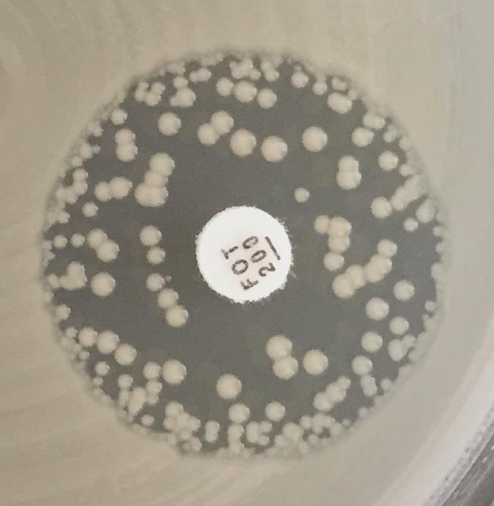
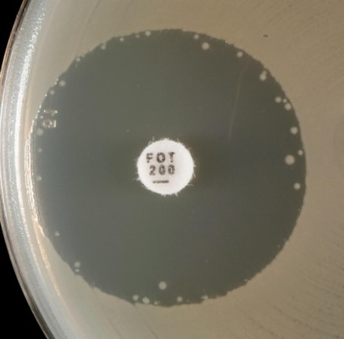
b)
a)
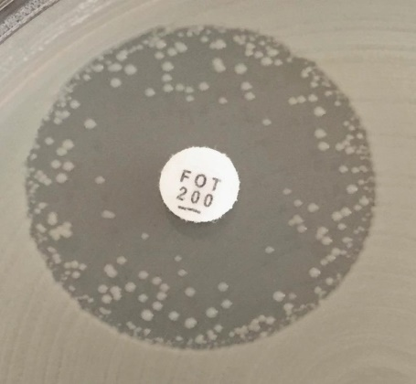
c)
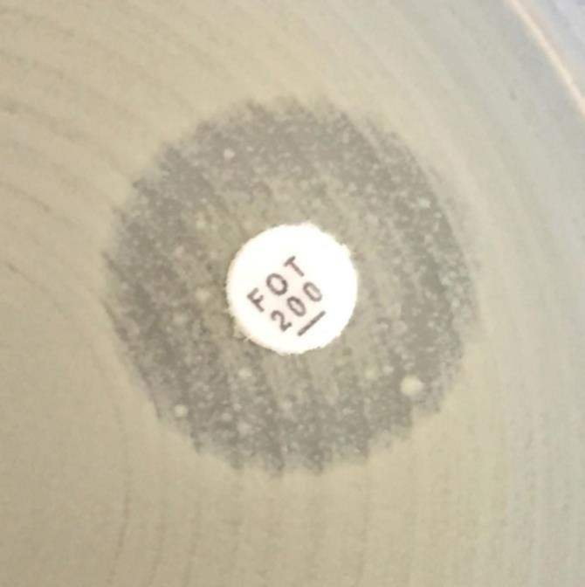
d)

Нет зоны

Варианты зоны подавления роста при определении чувствительности Escherichia coli к фосфомицину.
a-c) Отдельные колонии в зоне подавления росте не учитываются. Измерение проводится по внешнему краю зоны.
d) Зона подавления роста отсутствует.

S.maltophilia
Stenotrophomonas maltophilia |  |  |  |  |  |  |  | Пограничные значения EUCAST, версия 9.0, действует с 01.01.2019
Экспертные правила и природная резистентность

В настоящее время пограничные значения EUCAST установлены только для триметоприма-сульфаметоксазола. Дополнительная информация см. пояснительные документы EUCAST на вебсайте www.eucast.org.

Определение МПК (метод микроразведений в бульоне в соответствии со стандартом ИСО 20776-1) Питательная среда: бульон Мюллера-Хинтон Инокулюм: 5х105 КОЕ/мл Инкубация: Запечатанные панели, обычная атмосфера, 35±1ºC, 18±2ч Учет результатов: МПК триметоприма-сульфаметоксазола учитывается как наименьшая концентрация препарата, которая подавляет приблизительно 80% роста по сравнению с ростом в контрольной ячейке. Контроль качества: Escherichia coli ATCC 25922. |  |  |  |  |  |  |  | Параметры диско-диффузионного метода Питательная среда: агар Мюллера-Хинтон Инокулюм: 0,5 по стандарту мутности МакФарланда Инкубация: Обычная атмосфера, 35±1ºC, 18±2ч Учет результатов: Чашку Петри помещают кверху дном на темную поверхность, так чтобы свет падал на нее под углом 45° (учет в отраженном свете (дополнительные инстуркции - см. ниже)). Контроль качества: Escherichia coli ATCC 25922

Другие антимикробные препараты | Пограничные значения МПК (мг/л) |  |  | Содер-жание в диске (мкг) | Пограничные значения диаметров зон подавления роста (мм) |  |  | Примечания Цифрами обозначены примечания, относящиеся к общим комментариям и/или пограничным значениям МПК. Буквами обозначены примечания, относящиеся к пограничным значениям диаметров зон подавления роста.
 | Ч ≤ | Р > | ЗТН |  | Ч ≥ | Р < | ЗТН
Триметоприм-сульфаметоксазол1, ВЭ | 4 | 4 |  | 1,25-23,75 | 16A | 16A |  | 1. Соотношение триметоприм:сульфаметоксазол - 1:19. Пограничные значения представлены по триметоприму. 2. Пограничные значения установлены на основании данных, полученных при использовании высоких доз, см. таблицу "Режимы дозирования". A. Если диаметр зоны подавления роста ≥ 16 мм, изолят расценивается как чувствительный, при этом тонкий рост внутри зоны подавления роста не учитывается. Плотность роста внутри зоны подавления роста может варьировать от легкой вуалеобразной до достаточно выраженной (см. рисунок ниже).
a)
b)
d)
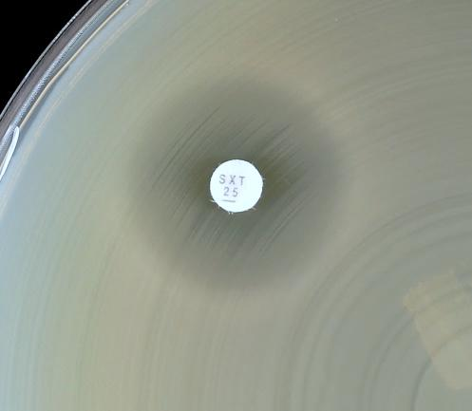
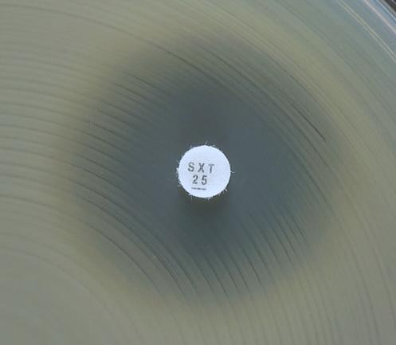
a)
b)
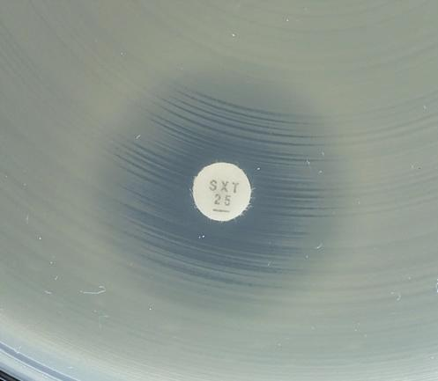
c)
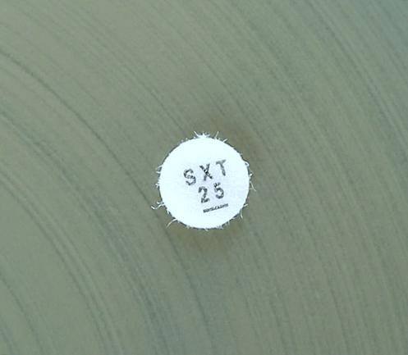
d)
a)
b)
a)
b)
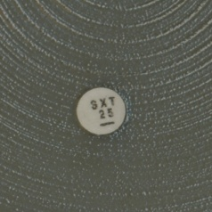
d)

Варианты зон подавления роста при определении чувствительности Stenotrophomonas maltophilia к триметоприму-сульфаметоксазолу.
a-c) Измерение проводится по внешнему краю зоны подавления роста. Если диаметр зоны ≥ 16 мм, изолят рассматривается как чувствительный.
d) Рост до края диска и нет признаков подавления роста (зона подавления роста отсутствует). Изолят рассматривается как резистентный.

Пояснение
Stenotrophomonas maltophilia – микроорганизм, широко распространенный в окружающей среде. Выделение его из клинического материала пациентов чаще всего свидетельствует о колонизации, однако в редких случаях S. maltophilia может являться причиной развития инфекций, особенно у пациентов с иммуносупрессией или муковисцидозом.
Резистентность к АМП Серьезной проблемой является природная резистентность S. maltophilia к антибиотикам, особенно к аминогликозидам и карбапенемам. Множественные эффлюксные системы и модификации белков внешней мембраны приводят к резистентности различного уровня к широкому кругу АМП. Хромосомно-кодируемые бета-лактамазы гидролизуют все бета-лактамные соединения, включая карбапенемы. В подавляющем большинстве случаев изоляты S. maltophilia продуцируют аминогликозид-ацетил-трансферазу, а также имеют SmQnr гены, экспрессия которых обуславливает снижение чувствительности к фторхинолонам [3]. Также, резистентность ко многим АМП, включая триметоприм-сульфаметоксазол (ко-тримоксазол), может быть связана с приобретением новых генов [17]. Кроме того, эффективность антимикробных препаратов снижается за счет образования биопленок.
Терапия Триметоприм-сульфаметоксазол является препаратом с наиболее подтвержденной клинической активностью и единственным препаратом, для которого установлены пограничные значения EUCAST (чувствительный ≤ 4 мг/л, резистентный > 4 мг/л). Если триметоприм-сульфаметоксазол не может быть использован для терапии из-за резистентности штаммов или, что встречается более часто, непереносимости сульфонамида, выбор терапии становится проблематичным. В этих случаях возможно применение различных комбинаций антимикробных препаратов, включающих тикарциллин-клавуланат, миноциклин, тигециклин, колистин, хлорамфеникол и цефалоспорины [5]. Согласно данным опубликованных клинических случаев, хорошей клинической эффективностью обладают фторхинолоны (при системных инфекциях, вызванных S. maltophilia, клиническая эффективность терапии фторхинолонами отмечена в 81,4% из 43 случаев по сравнению с 81,7% из 60 случаев терапии триметопримом-сульфаметоксазолом). Левофлоксацин и моксифлоксацин более активны in vitro, чем ципрофлоксацин. Кроме того, in vitro, обнаружен синергизм между рядом β-лактамов и ципрофлоксацином при МПК ципрофлоксацина ≤16 мг/л [10, 14, 15, 18]. Теоретическое обоснование и данные in vitro исследований, позволяют предполагать возможную активность азтреонама в комбинации с препаратами, содержащими клавуланат (амоксициллин-клавуланат или тикарциллин-клавуланат [7, 11]. Однако, клинические наблюдения, подтверждающие эти результаты, полученные in vitro, крайне ограничены [4,6].
Определение чувствительности к АМП Определение чувствительности S. maltophilia затруднительно, так как на результаты оказывает существенное влияние температура инкубации, используемые среды и методика исследования (разведения в агаре, микроразведения в бульоне, диско-диффузионный метод, метод градиентной диффузии) [1, 2, 8,9, 12, 13, 16,19]. Результаты определения чувствительности, за исключением ко-тримоксазола, должны оцениваться с осторожностью, так как нет доказательств взаимосвязи между результатами определения чувствительности и клиническими исходами при инфекциях, вызванных S. maltophilia. Результаты определения чувствительности к триметоприму-сульфаметоксазолу характеризуются большей воспроизводимостью по сравнению с результатами исследования других АМП. Определение чувствительности к триметоприму-сульфаметоксазолу можно проводить диско-диффузионным методом и методом градиентной диффузии [8,12,13,16]. Следует учитывать зону подавления 80% видимого роста.
Литература 1. Bonfiglio, G. and D. M. Livermore. Effect of media composition on the susceptibility of Xanthomonas maltophilia to beta-lactam antibiotics. J Antimicrob Chemother 1991; 28: 837-842. 2. Carroll, K. C., S. Cohen, R. Nelson, D. M. Campbell, J. D. Claridge, M. W. Garrison, J. Kramp, C. Malone, M. Hoffmann, and D. E. Anderson. Comparison of various in vitro susceptibility methods for testing Stenotrophomonas maltophilia. Diag Microbiol Infect Dis 1998; 32: 229-235. 3. Crossman, L. C., V. C. Gould, J. M. Dow, G. S. Vernikos, A. Okazaki, M. Sebaihia, D. Saunders, C. Arrowsmith, T. Carver, N. Peters, E. Adlem, A. Kerhornou, A. Lord, L. Murphy, K. Seeger, R. Squares, S. Rutter, M. A. Quail, M. A. Rajandream, D. Harris, C. Churcher, S. D. Bentley, J. Parkhill, N. R. Thomson, and M. B. Avison. The complete genome, comparative and functional analysis of Stenotrophomonas maltophilia reveals an organism heavily shielded by drug resistance determinants. Genome Biol 2008; 9: R74. 4. Downhour, N. P., E. A. Petersen, T. S. Krueger, K. V. Tangella, and D. E. Nix. Severe cellulitis/myositis caused by Stenotrophomonas maltophilia. Ann Pharmacother 2002; 36: 63-66. 5. Falagas, M. E., P. E. Valkimadi, Y. T. Huang, D. K. Matthaiou, and P. R. Hsueh. Therapeutic options for Stenotrophomonas maltophilia infections beyond co-trimoxazole: a systematic review. J AntimicrobChemother 2008; 62: 889-894. 6. Garcia Sanchez, J. E., M. L. Vazquez Lopez, A. M. Blazquez de Castro, J. A. Perez Simon, N. G. Gutierrez, I. T. Martin, and J. A. Garcia-Rodriguez. Aztreonam/clavulanic acid in the treatment of serious infections caused by Stenotrophomonas maltophilia in neutropenic patients: case reports. J Chemother 1997; 9: 238-240. 7. Garcia-Rodriguez, J. A., J. E. Garcia Sanchez, J. L. Munoz Bellido, M. I. Garcia Garcia, and E. Garcia Sanchez. Kinetics of antimicrobial activity of aztreonam/clavulanic acid (2:1) against Xanthomonas maltophilia. J Antimicrob Chemother 1991; 27: 552-554.

Staphylococcus
Staphylococcus spp. |  |  |  |  |  |  |  | Пограничные значения EUCAST, версия 9.0, действует с 01.01.2019
Экспертные правила и природная резистентность

Определение МПК (метод микроразведений в бульоне в соответствии со стандартом ИСО 20776-1; для фосфомицина используется метод разведений в агаре) Питательная среда: бульон Мюллера-Хинтон Инокулюм: 5х105 КОЕ/мл Инкубация: Запечатанные панели, обычная атмосфера, 35±1ºC, 18±2ч Учет результатов: Если не указано другое, МПК учитывается как наименьшая концентрация препарата, подавляющая полностью видимый рост. Контроль качества: Staphylococcus aureus ATCC 29213. Контроль качества препаратов, не имеющих контрольных диапазонов для данного штамма, проводится в соответствии с Таблицами контроля качества EUCAST. |  |  |  |  |  |  |  | Параметры диско-диффузионного метода Питательная среда: агар Мюллера-Хинтон Инокулюм: 0,5 по стандарту мутности МакФарланда Инкубация: Обычная атмосфера, 35±1ºC, 18±2ч Учет результатов: Если не указано другое, чашку Петри помещают кверху дном на темную матовую поверхность, так чтобы свет падал на нее под углом 45° (учет в отраженном свете). Исключение: бензилпенициллин и линезолид (см. ниже). Контроль качества: Staphylococcus aureus ATCC 29213. Контроль качества препаратов, не имеющих контрольных диапазонов для данного штамма, проводится в соответствии с Таблицами контроля качества EUCAST.

Род Staphylococcus традиционно подразделяется на S. aureus, который в настоящее время расценивается как комплекс [S. aureus, S. argenteus (обнаруженный при нифекциях у человека) и S. schweitzeri (обнаруженный пока только у животных)], другие коагулозоположительные виды, не принадлежащие к S. aureus-complex: S. intermedius, S. pseudintermedius, S. schleiferi подвид coagulans и, наконец, коагулозонегативные стафилококки. Коагулозонегативные виды, которые наиболее часто выделяются из клинического материала: S. capitis, S. cohnii, S. epidermidis, S. haemolyticus, S. hominis, S. hyicus, S. lugdunensis, S. saprophyticus, S. schleiferi подвид schleiferi, S. sciuri, S. simulans, S. warneri и S. xylosus. Пограничные значения применимы ко всем членам рода, если нет других указаний. Исключением являются случаи, когда пограничные значения установлены только для S. aureus, но не других видов, входящих в S. aureus-complex, в также S. saccharolyticus, определение чувствительности которого проводится по правилам для грамположительных анаэробных бактерий.

Пенициллины1 | Пограничные значения МПК (мг/л) |  |  | Содер-жание в диске (мкг) | Пограничные значения диаметров зон подавления роста (мм) |  |  | Примечания Цифрами обозначены примечания, относящиеся к общим комментариям и/или пограничным значениям МПК. Буквами обозначены примечания, относящиеся к пограничным значениям диаметров зон подавления роста.
 | Ч ≤ | Р > | ЗТН |  | Ч ≥ | Р < | ЗТН
Бензилпенициллин, S. aureus | 0,1251 | 0,1251 |  | 1 ЕД | 26A,B | 26A,B |  | 1/A. Большинство стафилококков продуцируют пенициллиназу. Такие изоляты резистентны к бензилпенициллину, феноксиметилпенициллину, ампициллину, амоксициллину, пиперациллину и тикарциллину. Стафилококки, чувствительные к бензилпенициллину и цефокситину, оцениваются как чувствительные к перечисленным выше препаратам. Однако, эффективность пероральных форм, особенно феноксиметилпенициллина, сомнительна. Изоляты, резистентные к бензилпенициллину, но чувствительные к цефокситину, являются чувствительными к ингибиторозащищенным бета-лактамам, изоксазолилпенициллинам (оксациллин, клоксациллин, диклоксациллин и флуклоксациллин), нафциллину и многим цефалоспоринам. Изоляты, резистентные к цефокситину, являются резистентными ко всем бета-лактамам, кроме цефтаролина и цефтобипрола. 2/C. В настоящее время нет надежных методов выявления продукции пенициллиназы у коагулазонегативных стафилококков. 3/D. Чувствительные к ампициллину изоляты S. saprophyticus не имеют mecA-гена и являются чувствительными к ампициллину, амоксициллину и пиперациллину (и их комбинациям с ингибиторами бета-лактамаз). 4. S. aureus и S. lugdunensis и S. saprophyticus с МПК оксациллина >2 мг/л чаще всего являются резистентными к метициллину за счет наличия гена mecA или mecC. Некоторые (редкие) штаммы S. aureus, не обладающие устойчивостью, ассоциированной с mec-геном, имеют высокие значения МПК оксациллина. Такие штаммы получили название BORSA (boredeline oxacillin resistant S. aureus). EUCAST не рекомендует проводить систематический скрининг для выявления BORSA. У коагулазонегативных стафилококков, кроме S. saprophyticus и S. lugdunensis, соответствующим критерием метициллинорезистентности является МПК оксациллина >0,25 мг/л. B. Для выявления продукции пенициллиназы у S. aureus ДДМ является более надежным методом по сравнению с определением МПК. При учете результатов требуется тщательный осмотр границы зоны подавления роста и измерение ее диаметра (см. рисунок под таблицей). Край зоны подавления роста
Бензилпенициллин, S. lugdunensis | 0,1251 | 0,1251 |  | 1 ЕД | 26A | 26A
Бензилпенициллин, коагулазонегативные стафилококки | - 1,2 | - 1,2 |  |  | ПримечаниеА,C | ПримечаниеА,C
Ампициллин, S. saprophyticus | Примечание1,3 | Примечание1,3 |  | 2 | 18A,D | 18A,D
Ампициллин-сульбактам | Примечание1,3 | Примечание1,3 |  |  | ПримечаниеA,D | ПримечаниеA,D
Амоксициллин | Примечание1,3 | Примечание1,3 |  |  | ПримечаниеA,D | ПримечаниеA,D
Амоксициллин-клавулановая кислота | Примечание1,3 | Примечание1,3 |  |  | ПримечаниеA,D | ПримечаниеA,D
Пиперациллин | Примечание1,3 | Примечание1,3 |  |  | ПримечаниеA,D | ПримечаниеA,D
Пиперациллин-тазобактам | Примечание1,3 | Примечание1,3 |  |  | ПримечаниеA,D | ПримечаниеA,D
Тикарциллин | Примечание1 | Примечание1 |  |  | ПримечаниеA | ПримечаниеA
Тикарциллин-клавулановая кислота | Примечание1 | Примечание1 |  |  | ПримечаниеA | ПримечаниеA
Темоциллин | - | - |  |  | - | -

Феноксиметилпенициллин, S. aureus | Примечание1 | Примечание1 |  |  | ПримечаниеA | ПримечаниеA
Феноксиметилпенициллин, коагулазонегативные стафилококки | -1,2 | -1,2 |  |  | ПримечаниеA | ПримечаниеA

Оксациллин4 | Примечание1,4 | Примечание1,4 |  |  | ПримечаниеA | ПримечаниеA
Клоксациллин | Примечание1 | Примечание1 |  |  | ПримечаниеA | ПримечаниеA
Диклоксациллин | Примечание1 | Примечание1 |  |  | ПримечаниеA | ПримечаниеA
Флуклоксациллин | Примечание1 | Примечание1 |  |  | ПримечаниеA | ПримечаниеA

Мециллинам (только при неосложненных ИМП) | - | - |  |  | - | -

Цефалоспорины1 | Пограничные значения МПК (мг/л) |  |  | Содер-жание в диске (мкг) | Пограничные значения диаметров зон подавления роста (мм) |  |  | Примечания Цифрами обозначены примечания, относящиеся к общим комментариям и/или пограничным значениям МПК. Буквами обозначены примечания, относящиеся к пограничным значениям диаметров зон подавления роста.
 | Ч ≤ | Р > | ЗТН |  | Ч ≥ | Р < | ЗТН
ЦефаклорВЭ | Примечание1 | Примечание1 |  |  | ПримечаниеA | ПримечаниеA |  | 1/А. Чувствительность стафилококков к цефалоспоринам (за исключением цефиксима, цефтазидима, цефтазидима-авибактама, цефтибутена и цефтолозана-тазобактама) оценивается на основании результатов определения чувствительности к цефокситину. Для цефиксима, цефтазидима, цефтазидима-авибактама, цефтибутена и цефтолозана-тазобактама пограничные значения не установлены, эти препараты не используются для терапии стафилококковых инфекций. Некоторые метициллинорезистентные изоляты S. aureus чувствительны к цефтаролину и цефтобипролу. См. Примечание 4/D и 6/F. 2. Режимы дозирования - см. табл. "Режимы дозирования". 2. S. aureus и S. lugdunensis с МПК цефокситина >4 мг/л и S. saprophyticus с МПК цефокситина > 8 мг/л являются резистентными к метициллину, чаще всего за счет присутствия гена mecA или mecC. Определение чувствительности к цефокситину ДДМ позволяет надежно выявить этот вид резистентности. 3. Для стафилококков, кроме S. aureus, S. lugdunensis и S. saprophyticus, МПК цефокситина является менее надежным предиктором резистентности к метициллину, чем ДДМ. 4/D. Изоляты, чувствительные к метициллину, оцениваются как чувствительные к цефтаролину без дополнительного определения чувствительности. 5/E. Резистентные изоляты встречаются редко. 6/F. Изоляты, чувствительные к метициллину, оцениваются как чувствительные к цефтобипролу без дополнительного определения чувствительности. B. Если коагулазонегатинвные стафилококки не идентифицированы до вида, следует использовать следующие пограничные значения диаметров зон подавления роста: Ч≥25 мм, Р<25 мм. С. Для S. pseudintermedius скрининг с цефокситином является менее надежным предиктором присутствия гена mecA, чем у других стафилококков. Для скрининга метициллинорезистентности следует использовать скрининг с диском, содержащим 1 мкг оксациллина и следующие пограничные значения: Ч≥20 мм, Р<20 мм.
Цефадроксил | Примечание1 | Примечание1 |  |  | ПримечаниеA | ПримечаниеA
Цефалексин | Примечание1 | Примечание1 |  |  | ПримечаниеA | ПримечаниеA
Цефазолин | Примечание1 | Примечание1 |  |  | ПримечаниеA | ПримечаниеA
Цефепим | Примечание1 | Примечание1 |  |  | ПримечаниеA | ПримечаниеA
Цефиксим | - | - |  |  | - | -
ЦефотаксимВЭ | Примечание1 | Примечание1 |  |  | ПримечаниеA | ПримечаниеA
Цефокситин (скрининг), S. aureus и коагулазонегативные стафилококки, кроме S. epidermidis | Примечание2,3 | Примечание2,3 |  | 30 | 22A,B | 22A,B
Цефокситин (скрининг) S. epidermidis | Примечание3 | Примечание3 |  | 30 | 25A,B | 25A,B | 25-27
Цефокситин (скрининг), S. pseudintermedius | НП | НП |  | 30 | ПримечаниеС | ПримечаниеС
Цефподоксим | Примечание1 | Примечание1 |  |  | ПримечаниеA | ПримечаниеA
Цефтаролин, S. aureus (по всем показаниям, кроме пневмонии) | 14 | 24,5 | 1 | 5 | 20D | 17D,E | 19-20
Цефтаролин, S. aureus (пневмония) | 14 | 14 | 1 | 5 | 20D | 20D | 19-20
Цефтазидим | - | - |  |  | - | -
Цефтазидим-авибактам | - | - |  |  | - | -
Цефтибутен | - | - |  |  | - | -
Цефтобипрол, S. aureus | 26 | 26 | 2 | 5 | 17F | 17F | 16-17
Цефтолозан-тазобактам | - | - |  |  | - | -
ЦефтриаксонВЭ | Примечание1 | Примечание1 |  |  | ПримечаниеA | ПримечаниеA
Цефуроксим в/в | Примечание1 | Примечание1 |  |  | ПримечаниеA | ПримечаниеA
Цефуроксим перорально | Примечание1 | Примечание1 |  |  | ПримечаниеA | ПримечаниеA

Карбапенемы1 | Пограничные значения МПК (мг/л) |  |  | Содер-жание в диске (мкг) | Пограничные значения диаметров зон подавления роста (мм) |  |  | Примечания Цифрами обозначены примечания, относящиеся к общим комментариям и/или пограничным значениям МПК. Буквами обозначены примечания, относящиеся к пограничным значениям диаметров зон подавления роста.
 | Ч ≤ | Р > | ЗТН |  | Ч ≥ | Р < | ЗТН
Дорипенем |  |  |  |  |  |  |  | 1/A. Чувствительность стафилококков к карбапенемам оценивается на основании их чувствительности к цефокситину.
Эртапенем | Примечание1 | Примечание1 |  |  | ПримечаниеA | ПримечаниеA
Имипенем | Примечание1 | Примечание1 |  |  | ПримечаниеA | ПримечаниеA
Меропенем | Примечание1 | Примечание1 |  |  | ПримечаниеA | ПримечаниеA
Меропенем-ваборбактам | Примечание1 | Примечание1 |  |  | ПримечаниеA | ПримечаниеA

Монобактамы | Пограничные значения МПК (мг/л) |  |  | Содер-жание в диске (мкг) | Пограничные значения диаметров зон подавления роста (мм) |  |  | Примечания Цифрами обозначены примечания, относящиеся к общим комментариям и/или пограничным значениям МПК. Буквами обозначены примечания, относящиеся к пограничным значениям диаметров зон подавления роста.
 | Ч ≤ | Р > | ЗТН |  | Ч ≥ | Р < | ЗТН
Азтреонам | - | - |  |  | - | -

Фторхинолоны1 | Пограничные значения МПК (мг/л) |  |  | Содер-жание в диске (мкг) | Пограничные значения диаметров зон подавления роста (мм) |  |  | Примечания Цифрами обозначены примечания, относящиеся к общим комментариям и/или пограничным значениям МПК. Буквами обозначены примечания, относящиеся к пограничным значениям диаметров зон подавления роста.
 | Ч ≤ | Р > |  |  | Ч ≥ | Р <
ЦипрофлоксацинВЭ, S. aureus | 1 | 1 |  | 5 | 21A | 21A |  | 1. Национальные рекомендации по определению чувствительности в ряде стран содержат пограничные значения для некоторых других фторхинолонов (например, пефлоксацин и эноксацин). 2. Пограничные значения предполагают использование высоких доз для терапии (см. табл. "Режимы дозирования"). A. Для выявления резистентности к фторхинолонам в качестве метода скрининга можно использовать ДДМ с норфлоксацином. Примечание B. B. Изоляты, чувствительные к норфлоксацину, также расцениваются как чувствительные к ципрофлоксацину, левофлоксацину, моксифлоксацину и офлоксацину. Для изолятов, нечувствительных к норфлоксацину, следует определять чувствительность к каждому препарату.
ЦипрофлоксацинВЭ, коагулазонегативные стафилококки | 1 | 1 |  | 5 | 24A | 24A
Левофлоксацин, S. aureus | 1 | 1 |  | 5 | 22A | 22A
Левофлоксацин, коагулазонегативные стафилококки | 1 | 1 |  | 5 | 24A | 24A
Моксифлоксацин, S. aureus | 0,25 | 0,25 |  | 5 | 25A | 25A
Моксифлоксацин, коагулазонегативные стафилококки | 0,25 | 0,25 |  | 5 | 28A | 28A
Налидиксовая кислота (скрининг) | НП | НП |  |  | НП | НП
Норфлоксацин (скрининг) | НП | НП |  | 10 | 17B | ПримечаниеB
ОфлоксацинВЭ, S. aureus | 1 | 1 |  | 5 | 20A | 20A
ОфлоксацинВЭ, коагулазонегативные стафилококки | 1 | 1 |  | 5 | 24A | 24A

Аминогликозиды | Пограничные значения МПК (мг/л) |  |  | Содер-жание в диске (мкг) | Пограничные значения диаметров зон подавления роста (мм) |  |  | Примечания Цифрами обозначены примечания, относящиеся к общим комментариям и/или пограничным значениям МПК. Буквами обозначены примечания, относящиеся к пограничным значениям диаметров зон подавления роста.
 | Ч ≤ | Р > | ЗТН |  | Ч ≥ | Р < | ЗТН
Амикацин1, S. aureus | 8 | 16 | 16 | 30 | 18 | 16 | 15-19 | 1. Пограничные значения установлены на основании данных, полученных при назначении 1 раз в сутки. 1. Наиболее надежный метод выявления резистентности к амикацину - определение чувствительности к канамицину (МПК > 8мг/л). Соответствующие значения диаметров зон подавления роста вокруг диска с канамицином, 30 мкг: для S. aureus - Р<18 мм и для коагулазонегатинвых стафилококков - Р<22 мм .
Амикацин1, коагулазонегативные стафилококки | 8 | 16 |  | 30 | 22 | 19
Гентамицин, S. aureus | 1 | 1 |  | 10 | 18 | 18
Гентамицин, коагулазонегативные стафилококки | 1 | 1 |  | 10 | 22 | 22
Нетилмицин, S. aureus | 1 | 1 |  | 10 | 18 | 18
Нетилмицин, коагулазонегативные стафилококки | 1 | 1 |  | 10 | 22 | 22
Тобрамицин, S. aureus | 1 | 1 |  | 10 | 18 | 18
Тобрамицин, коагулазонегативные стафилококки | 1 | 1 |  | 10 | 22 | 22

Гликопептиды и липопептиды1 | Пограничные значения МПК (мг/л) |  |  | Содер-жание в диске (мкг) | Пограничные значения диаметров зон подавления роста (мм) |  |  | Примечания Цифрами обозначены примечания, относящиеся к общим комментариям и/или пограничным значениям МПК. Буквами обозначены примечания, относящиеся к пограничным значениям диаметров зон подавления роста.
 | Ч ≤ | Р > | ЗТН |  | Ч ≥ | Р < | ЗТН
Далбаванцин2 | 0,1253,4 | 0,1253 |  |  | ПримечаниеА | ПримечаниеА |  | 1. Результаты определения МПК гликопептидов зависят от использованного метода. МПК гликопептидов следует определять методом микроразведений в бульоне (ISO 20776). МПК ванкомицина 2 мг/л – значение эпидемиологической точки отсечения (ECOFF), разграничивающее популяцию "дикого" и "недикого типа". Клиническая эффективность терапии инфекций, вызванных такими штаммами, может быть сниженной. Пограничное значение для категории "резистентный" снижено до 2 мг/л с той целью, чтобы изоляты "GISA" не оценивались как категория У, так как терапия серьезных инфекций, вызванных "GISA", повышенными дозами ванкомицина и тейкопланина не эффективна. 2. Нечувствительные изоляты встречаются крайне редко или еще не обнаружены. Во всех случаях выявления таких изолятов следует повторить идентификацию и определение чувствительности и отправить изолят в референтную лабораторию. 3. Для определения МПК телаванцина среда должна содержать полисорбат-80 (в конечной концентрации 0,002% для метода разведений в бульоне; метод разведений в агаре не валидирован). При использовании коммерческих систем необходимо следовать инструкциям производителя. 4. Изоляты S. aureus, чувствительные к ванкомицину, следует оценивать как чувствительные к далбаванцину и оритаванцину. 5. Изоляты MRSA, чувствительные к ванкомицину, следует оценивать как чувствительные к телаванцину. A. ДДМ не позволяет получить достоверный результат. На основании результатов ДДМ нельзя отличить изоляты "дикого типа" от изолятов, резистентность которых не связана с наличием гена vanA.
Оритаванцин, S. aureus2 | 0,1253,4 | 0,1253 |  |  | ПримечаниеА | ПримечаниеА
Тейкопланин, S. aureus2 | 2 | 2 |  |  | ПримечаниеА | ПримечаниеА
Тейкопланин, коагулазонегативные стафилококки | 4 | 4 |  |  | ПримечаниеА | ПримечаниеА
Телаванцин, MRSA2 | 0,1253,5 | 0,1253 |  |  | ПримечаниеА | ПримечаниеА
Ванкомицин, S. aureus2 | 2 | 2 |  |  | ПримечаниеА | ПримечаниеА
Ванкомицин, коагулазонегативные стафилококки2 | 4 | 4 |  |  | ПримечаниеА | ПримечаниеА

Макролиды, линкозамиды и стрептограмины | Пограничные значения МПК (мг/л) |  |  | Содер-жание в диске (мкг) | Пограничные значения диаметров зон подавления роста (мм) |  |  | Примечания Цифрами обозначены примечания, относящиеся к общим комментариям и/или пограничным значениям МПК. Буквами обозначены примечания, относящиеся к пограничным значениям диаметров зон подавления роста.
 | Ч ≤ | Р > | ЗТН |  | Ч ≥ | Р < | ЗТН
Азитромицин | 11 | 21 |  |  | ПримечаниеA | ПримечаниеA |  | 1/A. Эритромицин может быть использован для определения чувствительности к азитромицину, кларитромицину и рокситромицину. 2. Индуцибельная резистентность к клиндамицину может быть выявлена при обнаружении антагонизма между клиндамицином и макролидами. Если антагонизм не выявлен, изолят оценивается в соответствии с клиническими пограничными значениями. Если антагонизм выявляется, изолят оценивается как резистентный. В этом случае отчет о результатах определения чувствительности может содержать дополнительный комментарий: "Клиндамицин может быть использован коротким курсом при нетяжелых инфекциях кожи и мягких тканей, так как развитие резистентности во время таких курсов маловероятно". B. Для выявления антагонизма (D-феномена) следует расположить диски с эритромицином и клиндамицином рядом на расстоянии 12-20 мм между краями дисков. C. При выявлении нечувствительных изолятов диско-диффузионным методом необходимо подтвердить результат одним из методов определения МПК.
Кларитромицин | 11 | 21 |  |  | ПримечаниеA | ПримечаниеA
Эритромицин | 11 | 21 |  | 15 | 21A | 18A
Рокситромицин | 11 | 21 |  |  | ПримечаниеA | ПримечаниеA
Телитромицин | НД | НД |  |  | НД | НД

Клиндамицин2 | 0,25 | 0,5 |  | 2 | 22B | 19B
Хинупристин-далфопристин | 1 | 2 |  | 15 | 21 | 18C

Тетрациклины | Пограничные значения МПК (мг/л) |  |  | Содер-жание в диске (мкг) | Пограничные значения диаметров зон подавления роста (мм) |  |  | Примечания Цифрами обозначены примечания, относящиеся к общим комментариям и/или пограничным значениям МПК. Буквами обозначены примечания, относящиеся к пограничным значениям диаметров зон подавления роста.
 | Ч ≤ | Р > | ЗТН |  | Ч ≥ | Р < | ЗТН
Доксициклин | 11 | 21 |  |  | ПримечаниеA | ПримечаниеA |  | 1/A. Чувствительные к тетрациклину изоляты являются также чувствительными к доксициклину и миноциклину. Однако некоторые изоляты, резистентные к тетрациклину, могут быть чувствительными к миноциклину и/или доксициклину. При необходимости определения чувствительности к доксициклину у тетрациклин-резистентных изолятов следует использовать один из методов определения МПК. 2. Нечувствительные изоляты встречаются крайне редко или еще не обнаружены. Во всех случаях выявления таких изолятов следует повторить идентификацию и определение чувствительности и отправить изолят в референтную лабораторию. 3. Для определения МПК тигециклина методом микроразведений в бульоне следует использовать свежую среду, приготовленную в день проведения исследования.
Миноциклин | 0,51 | 11 |  | 30 | 23A | 20A
Тетрациклин | 11 | 21 |  | 30 | 22A | 19A
Тигециклин2 | 0,53 | 0,53 |  | 15 | 18 | 18
Эравациклин, S. aureus | 0,25 | 0,25 |  | Ва | Ва | Ва

Оксазолидиноны | Пограничные значения МПК (мг/л) |  |  | Содер-жание в диске (мкг) | Пограничные значения диаметров зон подавления роста (мм) |  |  | Примечания Цифрами обозначены примечания, относящиеся к общим комментариям и/или пограничным значениям МПК. Буквами обозначены примечания, относящиеся к пограничным значениям диаметров зон подавления роста.
 | Ч ≤ | Р > | ЗТН |  | Ч ≥ | Р < | ЗТН
Линезолид | 4 | 4 |  | 10 | 21A | 21A |  | 1. Изоляты, чувствительные к линезолиду, оцениваются как чувствительные к тедизолиду. A. Учет результатов проводится в проходящем свете (поднести чашку к источнику света). B. Изоляты, чувствительные к линезолиду, оцениваются как чувствительные к тедизолиду. Для изолятов, резистентных к линезолиду, необходимо определить МПК.
Тедизолид | 0,51 | 0,5 |  |  | ПримечаниеB | ПримечаниеB

Другие антимикробные препараты | Пограничные значения МПК (мг/л) |  |  | Содер-жание в диске (мкг) | Пограничные значения диаметров зон подавления роста (мм) |  |  | Примечания Цифрами обозначены примечания, относящиеся к общим комментариям и/или пограничным значениям МПК. Буквами обозначены примечания, относящиеся к пограничным значениям диаметров зон подавления роста.
 | Ч ≤ | Р > | ЗТН |  | Ч ≥ | Р < | ЗТН
Хлорамфеникол | 8 | 8 |  | 30 | 18 | 18 |  | 1. Нечувствительные изоляты встречаются крайне редко или еще не обнаружены. Во всех случаях выявления таких изолятов следует повторить идентификацию и определение чувствительности и отправить изолят в референтную лабораторию. 2. Для определения МПК даптомицина среда должна содержать Ca2+ (для метода микроразведений в бульоне - в конечной концентрации 50 мг/л; метод разведений в агаре не валидирован). При использовании коммерческих систем необходимо следовать инструкциям производителя. 3. Референтный метод определения чувствительности к фосфомицину - метод разведений в агаре. Среда для определения МПК должна содержать глюкозо-6-фосфат (в конечной концентрации 25 мг/л). При использовании коммерческих систем необходимо следовать инструкциям производителя. 4. Соотношение триметоприм:сульфаметоксазол - 1:19. Пограничные значения представлены по триметоприму. A. Следует использовать метод определения МПК.
Колистин | - | - |  |  | - | -
Даптомицин1 | 12 | 12 |  |  | ПримечаниеA | ПримечаниеA
Фосфомицин в/в | 323 | 323 |  |  | ПримечаниеA | ПримечаниеA
Фосфомицин перорально | - | - |  |  | - | -
Фузидовая кислота | 1 | 1 |  | 10 | 24 | 24
Метронидазол | - | - |  |  | - | -
Нитрофурантоин (только при неосложненных ИМП), S. saprophyticus | 64 | 64 |  | 100 | 13 | 13
Нитроксолин (только при неосложненных ИМП), S. saprophyticus | НД | НД |  |  | НД | НД
Рифампицин | 0,06 | 0,5 |  | 5 | 26 | 23
Спектиномицин | - | - |  |  | - | -
Триметоприм (только при неосложненных ИМП) | 2 | 4 |  | 5 | 17 | 14
Триметоприм-сульфаметоксазол4 | 2 | 4 |  | 1,25-23,75 | 17 | 14

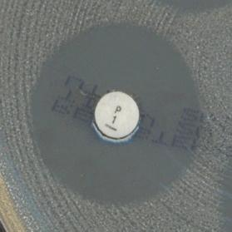

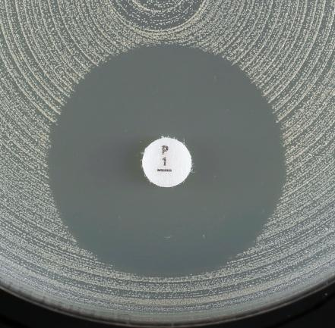
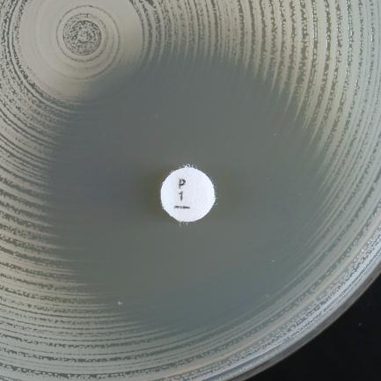
a)
b)
a)
b)
a)
b)

Варианты зон подавления роста при определении чувствительности Staphylococcus aureus к бензилпенициллину.
a) Нечеткая (размытая) граница зоны подавления роста, диаметр зоны ≥ 26 мм. Изолят оценивается как чувствительный.
b) Четкая граница зоны подавления роста, диаметр зоны ≥ 26 мм. Изолят оценивается как резистентный.

a)
b)

Enterococcus
Enterococcus spp. |  |  |  |  |  |  |  | Пограничные значения EUCAST, версия 9.0, действует с 01.01.2019
Экспертные правила и природная резистентность

При эндокардитах следует пользоваться пограничными значениями для Enterococcus spp., рекомендованными национальными или международными стандартами по лечению эндокардитов

Определение МПК (метод микроразведений в бульоне в соответствии со стандартом ИСО 20776-1) Питательная среда: бульон Мюллера-Хинтон Инокулюм: 5х105 КОЕ/мл Инкубация: Запечатанные панели, обычная атмосфера, 35±1ºC, 18±2ч Учет результатов: Если не указано другое, МПК учитывается как наименьшая концентрация препарата, подавляющая полностью видимый рост. Контроль качества: Enterococcus faecalis ATCC 29212. Контроль качества препаратов, не имеющих контрольных диапазонов для данного штамма, контроль ингибирующего компонента комбинаций бета-лактамов и ингибиторов бета-лактамаз, проводится в соответствии с Таблицами контроля качества EUCAST. |  |  |  |  |  |  |  | Параметры диско-диффузионного метода Питательная среда: агар Мюллера-Хинтон Инокулюм: 0,5 по стандарту мутности МакФарланда Инкубация: Обычная атмосфера, 35±1ºC, 18±2ч (24 ч - для гликопептидов) Учет результатов: Если не указано другое, чашку Петри помещают кверху дном на темную матовую поверхность, так чтобы свет падал на нее под углом 45° (учет в отраженном свете). (Исключение - ванкомицин, см. ниже). Контроль качества: Enterococcus faecalis ATCC 29212. Контроль качества препаратов, не имеющих контрольных диапазонов для данного штамма, контроль ингибирующего компонента комбинаций бета-лактамов и ингибиторов бета-лактамаз, проводится в соответствии с Таблицами контроля качества EUCAST.

Род Enterococcus включает несколько видов. Наиболее часто из клинических образцов выделяются виды E. faecalis, E. faecium, E. avium, E.casseliflavus, E. durans, E. galliarum, E. hirae, E. mundtii и E. raffinosus. Если не указано иное, то пограничные значения применяются ко всем видам рода Enterococcus.

Пенициллины1 | Пограничные значения МПК (мг/л) |  |  | Содер-жание в диске (мкг) | Пограничные значения диаметров зон подавления роста (мм) |  |  | Примечания Цифрами обозначены примечания, относящиеся к общим комментариям и/или пограничным значениям МПК. Буквами обозначены примечания, относящиеся к пограничным значениям диаметров зон подавления роста.
 | Ч ≤ | Р > | ЗТН |  | Ч ≥ | Р < | ЗТН
Бензилпенициллин | - | - |  |  | - | - |  | 1. Изоляты E. faecium, резистентные к пенициллину, оцениваются резистентными ко всем другим бета-лактамными антибиотикам, включая карбапенемы. 2. Резистентность к ампициллину к E. faecalis встречается редко и должна быть подтверждена одним из методов определения МПК. 3/A. Чувствительность к ампициллину, амоксициллину и пиперациллину и их комбинациям с ингибиторами бета-лактамаз определяется на основании чувствительности к ампициллину. 4. Для определения чувствительности используется фиксированная концентрация сульбактама - 4 мг/л. 5. Для определения чувствительности используется фиксированная концентрация клавулановой кислоты - 2 мг/л.
Ампициллин | 4 | 82 |  | 2 | 10 | 82
Ампициллин-сульбактам3 | 44 | 84 |  |  | ПримечаниеA | ПримечаниеA
Амоксициллин3 | 4 | 8 |  |  | ПримечаниеA | ПримечаниеA
Амоксициллин-клавулановая кислота3 | 45 | 85 |  |  | ПримечаниеA | ПримечаниеA
Пиперациллин3 | Примечание3 | Примечание3 |  |  | ПримечаниеA | ПримечаниеA
Пиперациллин-тазобактам3 | Примечание3 | Примечание3 |  |  | ПримечаниеA | ПримечаниеA
Тикарциллин | - | - |  |  | - | -
Тикарциллин-клавулановая кислота | - | - |  |  | - | -
Темоциллин | - | - |  |  | - | -

Феноксиметилпенициллин | - | - |  |  | - | -

Оксациллин | - | - |  |  | - | -
Клоксациллин | - | - |  |  | - | -
Диклоксациллин | - | - |  |  | - | -
Флуклоксациллин | - | - |  |  | - | -

Мециллинам (только при неосложненных ИМП) | - | - |  |  | - | -

Цефалоспорины | Пограничные значения МПК (мг/л) |  |  | Содер-жание в диске (мкг) | Пограничные значения диаметров зон подавления роста (мм) |  |  | Примечания Цифрами обозначены примечания, относящиеся к общим комментариям и/или пограничным значениям МПК. Буквами обозначены примечания, относящиеся к пограничным значениям диаметров зон подавления роста.
 | Ч ≤ | Р > | ЗТН |  | Ч ≥ | Р < | ЗТН
Цефаклор | - | - |  |  | - | -
Цефадроксил | - | - |  |  | - | -
Цефалексин | - | - |  |  | - | -
Цефазолин | - | - |  |  | - | -
Цефепим | - | - |  |  | - | -
Цефиксим | - | - |  |  | - | -
Цефотаксим | - | - |  |  | - | -
Цефокситин | - | - |  |  | - | -
Цефподоксим | - | - |  |  | - | -
Цефтаролин | - | - |  |  | - | -
Цефтазидим | - | - |  |  | - | -
Цефтазидим-авибактам | - | - |  |  | - | -
Цефтибутен | - | - |  |  | - | -
Цефтобипрол | - | - |  |  | - | -
Цефтолозан-тазобактам | - | - |  |  | - | -
Цефтриаксон | - | - |  |  | - | -
Цефуроксим в/в | - | - |  |  | - | -
Цефуроксим перорально | - | - |  |  | - | -

Карбапенемы | Пограничные значения МПК (мг/л) |  |  | Содер-жание в диске (мкг) | Пограничные значения диаметров зон подавления роста (мм) |  |  | Примечания Цифрами обозначены примечания, относящиеся к общим комментариям и/или пограничным значениям МПК. Буквами обозначены примечания, относящиеся к пограничным значениям диаметров зон подавления роста.
 | Ч ≤ | Р > | ЗТН |  | Ч ≥ | Р < | ЗТН
Дорипенем | - | - |  |  | - | -
Эртапенем | - | - |  |  | - | -
Имипенем | 4 | 8 |  | 10 | 21 | 18
Меропенем | - | - |  |  | - | -
Меропенем-ваборбактам | - | - |  |  | - | -

Монобактамы | Пограничные значения МПК (мг/л) |  |  | Содержание в диске (мкг) | Пограничные значения диаметров зон подавления роста (мм) |  |  | Примечания Цифрами обозначены примечания, относящиеся к общим комментариям и/или пограничным значениям МПК. Буквами обозначены примечания, относящиеся к пограничным значениям диаметров зон подавления роста.
 | Ч ≤ | Р > | ЗТН |  | Ч ≥ | Р < | ЗТН
Азтреонам | - | - |  |  | - | -

Фторхинолоны | Пограничные значения МПК (мг/л) |  |  | Содержание в диске (мкг) | Пограничные значения диаметров зон подавления роста (мм) |  |  | Примечания Цифрами обозначены примечания, относящиеся к общим комментариям и/или пограничным значениям МПК. Буквами обозначены примечания, относящиеся к пограничным значениям диаметров зон подавления роста.
 | Ч ≤ | Р > | ЗТН |  | Ч ≥ | Р < | ЗТН
Ципрофлоксацин (только при неосложненных ИМП) | 4 | 4 |  | 5 | 15A | 15A |  | A. Для выявления резистентности к фторхинолонам в качестве метода скрининга можно использовать ДДМ с норфлоксацином. См. Примечание B. B. Чувствительность к ципрофлоксацину и левофлоксацину определяется на основании их чувствительности к норфлоксацину.
Левофлоксацин (только при неосложненных ИМП) | 4 | 4 |  | 5 | 15A | 15A
Моксифлоксацин | - | - |  |  | - | -
Налидиксовая кислота (скрининг) | НП | НП |  |  | НП | НП
Норфлоксацин (скрининг) | НП | НП |  | 10 | 12B | 12B
Офлоксацин | - | - |  |  | - | -

Аминогликозиды1 | Пограничные значения МПК (мг/л) |  |  | Содер-жание в диске (мкг) | Пограничные значения диаметров зон подавления роста (мм) |  |  | Примечания Цифрами обозначены примечания, относящиеся к общим комментариям и/или пограничным значениям МПК. Буквами обозначены примечания, относящиеся к пограничным значениям диаметров зон подавления роста.
 | Ч ≤ | Р > | ЗТН |  | Ч ≥ | Р < | ЗТН
Амикацин | Примечание2 | Примечание2 |  |  | ПримечаниеA | ПримечаниеA |  | 1. Энтерококки природно резистентны к аминогликозидам. Монотерапия аминогликозидами является неэффективной. В отношении изолятов энтерококков, не обладающих приобретенной резистентностью высокого уровня к аминогликозидам, высока вероятность синергизма между аминогликозидами и пенициллинами или гликопептидами. Поэтому следует различать природную резистентность и приобретенную резистентность высокого уровня. 2/А. Для скрининга резистентности высокого уровня к аминогликозидам (HLAR) используется гентамицин. Отрицательный результат: МПК гентамицина ≤128 мг/л или диаметр зоны подавления роста ≥8 мм. Такие изоляты относятся к "дикому типу" и характеризуются природной резистентностью низкого уровня к гентамицину. Это правило не всегда применимо для других аминогликозидов. Если такие изоляты являются чувствительными к пенициллинам или гликопептидам, возможен синергизм между гентамицином и пенициллинами или гликопептидами. Положительный результат: МПК гентамицина >128 мг/л или диаметр зоны подавления роста <8 мм, что свидетельствует о наличии у изолята резистентности высокого уровня к гентамицину и другим аминогликозидам, за исключением стрептомицина, чувствительность к которому, при необходимости, следует определять отдельно (см. Примечание 3/B). В этом случае синергизма с пенициллинами или гликопептидами не наблюдается. 3/B. Изоляты с высоким уровнем резистентности к гентамицину могут не обладать резистентностью высокого уровня к стрептомицину. Отрицательный результат: Изоляты с МПК стрептомицина ≤512 мг/л или диаметром зоны подавления роста ≥14 мм. Это изоляты, относящиеся к "дикому типу" резистентности к стрептомицину и природной резистентностью низкого уровня. Синергизм с пенициллинами или гликопептидами возможен у изолятов, чувствительных к пенициллинам или гликопептидам. Положительный результат: Изоляты с МПК стрептомицина >512 мг/л или диаметром зоны подавления роста <14 мм. Это изоляты с высоким уровнем резистентности к стрептомицину. В этом случае синерг
Гентамицин (для выявления резистентности высокого уровня) | Примечание2 | Примечание2 |  | 30 | ПримечаниеА | ПримечаниеА
Нетилмицин | Примечание2 | Примечание2 |  |  | ПримечаниеA | ПримечаниеA
Стрептомицин (для выявления резистентности высокого уровня) | Примечание3 | Примечание3 |  | 300 | ПримечаниеB | ПримечаниеB
Тобрамицин | Примечание2 | Примечание2 |  |  | ПримечаниеA | ПримечаниеA

Гликопептиды и липопептиды | Пограничные значения МПК (мг/л) |  |  | Содержание в диске (мкг) | Пограничные значения диаметра зон подавления роста (мм) |  |  | Примечания Цифрами обозначены примечания, относящиеся к общим комментариям и/или пограничным значениям МПК. Буквами обозначены примечания, относящиеся к пограничным значениям диаметров зон подавления роста.
 | Ч ≤ | Р > | ЗТН |  | Ч ≥ | Р < | ЗТН
Далбаванцин | НД | НД |  |  | НД | НД |  | A. Для энтерококков, чувствительных к ванкомицину, характерно формирование четкого края зоны подавления роста и отсутствие изолированных колокния в зоне подавления роста. Необходимо осмотреть край зоны подавления роста в проходящем свете (поднести чашку к источнику света). При выявлении нечеткого края зоны подавления роста, изолированных колоний внутри зоны, а также в случае любых сомнений следует выполнить подтверждающий тест методом ПЦР или оценить изолят как резистентный. (см. рисунок внизу таблицы), даже если диаметр зоны подавления роста ≥12 мм. Заключение о чувствительности изолята к ванкомицину может быть сделано только после 24 ч инкубации.
Оритаванцин | НД | НД |  |  | НД | НД
Тейкопланин | 2 | 2 |  | 30 | 16 | 16
Телаванцин | НД | НД |  |  | НД | НД
Ванкомицин | 4 | 4 |  | 5 | 12A | 12A

Макролиды, линкозамиды и стрептограмины | Пограничные значения МПК (мг/л) |  |  | Содер-жание в диске (мкг) | Пограничные значения диаметров зон подавления роста (мм) |  |  | Примечания Цифрами обозначены примечания, относящиеся к общим комментариям и/или пограничным значениям МПК. Буквами обозначены примечания, относящиеся к пограничным значениям диаметров зон подавления роста.
 | Ч ≤ | Р > | ЗТН |  | Ч ≥ | Р < | ЗТН
Азитромицин | - | - |  |  | - | -
Кларитромицин | - | - |  |  | - | -
Эритромицин | - | - |  |  | - | -
Рокситромицин | - | - |  |  | - | -
Телитромицин | - | - |  |  | - | -
 |  |  |  |  | - | -
Клиндамицин | - | - |  |  | - | -
Хинупристин-далфопристин, E. faecium | 1 | 4 |  | 15 | 22 | 20

Тетрациклины | Пограничные значения МПК (мг/л) |  |  | Содер-жание в диске (мкг) | Пограничные значения диаметров зон подавления роста (мм) |  |  | Примечания Цифрами обозначены примечания, относящиеся к общим комментариям и/или пограничным значениям МПК. Буквами обозначены примечания, относящиеся к пограничным значениям диаметров зон подавления роста.
 | Ч ≤ | Р > | ЗТН |  | Ч ≥ | Р < | ЗТН
Доксициклин | - | - |  |  | - | - |  | 1. Нечувствительные изоляты встречаются крайне редко или еще не обнаружены. Во всех случаях выявления таких изолятов следует повторить идентификацию и определение чувствительности и отправить изолят в референтную лабораторию. 2. Для определения МПК тигециклина методом микроразведений в бульоне следует использовать свежую среду, приготовленную в день проведения исследования.
Миноциклин | - | - |  |  | - | -
Тетрациклин | - | - |  |  | - | -
Тигециклин1 | 0,252 | 0,252 |  | 15 | 18 | 18
Эравациклин | 0.125 | 0.125 |  | Ва | Ва | Ва

Оксазолидиноны | Пограничные значения МПК (мг/л) |  |  | Содер-жание в диске (мкг) | Пограничные значения диаметров зон подавления роста (мм) |  |  | Примечания Цифрами обозначены примечания, относящиеся к общим комментариям и/или пограничным значениям МПК. Буквами обозначены примечания, относящиеся к пограничным значениям диаметров зон подавления роста.
 | Ч ≤ | Р > | ЗТН |  | Ч ≥ | Р < | ЗТН
Линезолид | 4 | 4 |  | 10 | 19 | 19
Тедизолид | НД | НД |  |  | НД | НД

Другие антимикробные препараты | Пограничные значения МПК (мг/л) |  |  | Содержание в диске (мкг) | Пограничные значения диаметров зон подавления роста (мм) |  |  | Примечания Цифрами обозначены примечания, относящиеся к общим комментариям и/или пограничным значениям МПК. Буквами обозначены примечания, относящиеся к пограничным значениям диаметров зон подавления роста.
 | Ч ≤ | Р > | ЗТН |  | Ч ≥ | Р < | ЗТН
Хлорамфеникол | - | - |  |  | - | - |  | 1. Более подробная информация - см. http://eucast.org/guidance_documents/. 2/A. Активность триметоприма и триметоприма-сульфаметоксазола в отношении энтерококков не ясна, и невозможно предсказать клинический исход. ECOFF для разграничения изолятов "дикого типа" и "недикого типа" для E. faecalis и E. faecium составляет 1 мг/л, с соответствующим диаметром зон подавления роста ECOFF - 21 мм для триметоприма и 23 мм для триметоприма-сульфаметоксазола. 3. Соотношение триметоприм:сульфаметоксазол - 1:19. Пограничные значения представлены по триметоприму.
Колистин | - | - |  |  | - | -
Даптомицин1 | НД | НД |  |  | НД | НД
Фосфомицин в/в | - | - |  |  | - | -
Фосфомицин перорально | - | - |  |  | - | -
Фузидовая кислота | - | - |  |  | - | -
Метронидазол | - | - |  |  | - | -
Нитрофурантоин (только при неосложненных ИМП), E. faecalis | 64 | 64 |  | 100 | 15 | 15
Нитроксолин (только при неосложненных ИМП) | НД | НД |  |  | НД | НД
Рифампицин | - | - |  |  | - | -
Спектиномицин | - | - |  |  | - | -
Триметоприм (только при неосложненных ИМП) | Примечание2 | Примечание2 |  | 5 | ПримечаниеA | ПримечаниеA
Триметоприм-сульфаметоксазол3 | Примечание2 | Примечание2 |  | 1,25-23,75 | ПримечаниеA | ПримечаниеA

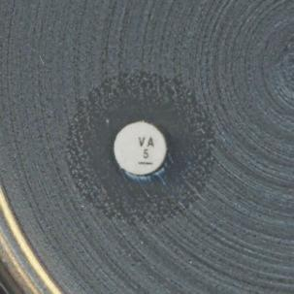


a)
b)

c)

d)

Варианты зон подавления роста при определении чувствительности Enterococcus spp. к ванкомицину.
a) Четкая граница зоны подавления роста И диаметр зоны ≥ 12 мм. Изолят оценивается как чувствительный.
b-d) Нечеткая (размытая) граница зоны подавления роста или колонии внутри зоны. Изолят оценивается как резистентный, даже если диаметр зоны подавления роста ≥ 12 мм.

S.pneumoniae
Streptococcus pneumoniae |  |  |  |  |  |  |  | Пограничные значения EUCAST, версия 9.0, действует с 01.01.2019
Экспертные правила и природная резистентность

Определение МПК (метод микроразведений в бульоне в соответствии со стандартом ИСО 20776-1) Питательная среда: бульон Мюллера-Хинтон + 5% дефибринированной лошадиной крови и 20 мг/л β-НАД (бульон МХ-П) Инокулюм: 5х105 КОЕ/мл Инкубация: Запечатанные панели, обычная атмосфера, 35±1ºC, 18±2ч Учет результатов: Если не указано другое, МПК учитывается как наименьшая концентрация препарата, подавляющая полностью видимый рост. Контроль качества: Streptococcus pneumoniae ATCC 49619. Контроль качества препаратов, не имеющих контрольных диапазонов для данного штамма, проводится в соответствии с Таблицами контроля качества EUCAST. |  |  |  |  |  |  |  | Параметры диско-диффузионного метода Питательная среда: агар Мюллера-Хинтон + 5% дефибринированной лошадиной крови и 20 мг/л β-НАД (МХ-П) Инокулюм: 0,5 по стандарту мутности МакФарланда при приготовлении с кровяного агара или 1,0 - с шоколадного агара Инкубация: 5% CO2 , 35±1ºC, 18±2ч Учет результатов: Если не указано другое, чашку Петри помещают дном книзу, так чтобы свет падал на поверхность агара под углом 45° (учет в отраженном свете), снимают крышку. При измерении зон подавления роста следует ориентироваться на зону полного подавления видимого роста. Контроль качества: Streptococcus pneumoniae ATCC 49619. Контроль качества препаратов, не имеющих контрольных диапазонов для данного штамма, проводится в соответствии с Таблицами контроля качества EUCAST.

Пенициллины1,2 | Пограничные значения МПК (мг/л) |  |  | Содер-жание в диске (мкг) | Пограничные значения диаметров зон подавления роста (мм) |  |  | Примечания Цифрами обозначены примечания, относящиеся к общим комментариям и/или пограничным значениям МПК. Буквами обозначены примечания, относящиеся к пограничным значениям диаметров зон подавления роста.
 | Ч ≤ | Р > | ЗТН |  | Ч ≥ | Р < | ЗТН
Бензилпенициллин (для всех типов инфекций кроме менингита)3 | 0,061 | 21 |  |  | ПримечаниеA | ПримечаниеA |  | 1/A. Скрининг с диском с оксациллином, 1 мкг следует использовать для исключения механизмов резистентности к бета-лактамам. При отрицательном результате скрининга (зона подавления роста ≥20 мм) изоляты оцениваются как чувствительные ко всем бета-лактамным препаратам, для которых в данном документе приведены пограничные значения (и/или примечания), без дальнейшего тестирования. При положительном результате скрининга (зона подавления роста <20 мм) - см. правила инерпертации в дополинтельной таблице внизу страницы. 2. Пограничные значения пенициллинов, кроме указанных в строке "Бензилпенициллин (менингит"), применимы для изолятов, выделенных при всех типах инфекций, кроме менингита. 3. Пограничные значения и режимы дозирования при пневмонии - см. Таблицу "Режимы дозирования". 3. Если изолят оценивается как умеренно-резистентный к ампициллину, не следует назначать орально ампициллин, амоксициллин и амоксициллин-клавулановую кислоту. 4/B. Чувствительность оценивается по ампициллину (МПК или диаметру зоны подавления роста). 5. Для определения чувствительности используется фисированная концентрация клавулановой кислоты - 2 мг/л. С. Для определения чувствительности используется метод определения МПК или ДДМ с ампициллином, 2 мкг и пограничные значения диаметра зон подавления роста: Ч ≥22 мм, Р <19 мм. D. Правила интерпретации результатов скрининга с оксациллином - см. в дополнительной таблице внизу страницы. Для изолятов, нечувствительных к оксациллину, необходимо определять МПК бензилпенициллина.
Бензилпенициллин (менингит) | 0,061 | 0,061 |  |  | ПримечаниеA | ПримечаниеA
Ампициллин | 0,51 | 21 |  | 2 | 22A | 16A
Ампициллин-сульбактам | Примечание1,4 | Примечание1,4 |  |  | ПримечаниеA,B | ПримечаниеA,B
Амоксициллин в/в | Примечание1,4 | Примечание1,4 |  |  | ПримечаниеA,B | ПримечаниеA,B
Амоксициллин перорально | 0,5 1 | 11 |  |  | ПримечаниеA,C | ПримечаниеA,C
Амоксициллин-клавулановая кислота в/в | Примечание1,4 | Примечание1,4 |  |  | ПримечаниеA,B | ПримечаниеA,B
Амоксициллин-клавулановая кислота перорально | 0,51,5 | 11,5 |  |  | ПримечаниеA,C | ПримечаниеA,C
Пиперациллин | Примечание1,4 | Примечание1,4 |  |  | ПримечаниеA,B | ПримечаниеA,B
Пиперациллин-тазобактам | Примечание1,4 | Примечание1,4 |  |  | ПримечаниеA,B | ПримечаниеA,B
Тикарциллин | - | - |  |  | - | -
Тикарциллин-клавулановая кислота | - | - |  |  | - | -
Темоциллин | - | - |  |  | - | -

Феноксиметилпенициллин | Примечание1 | Примечание1 |  |  | ПримечаниеA | ПримечаниеA

Оксациллин (скрининг) | НП | НП |  | 1 | 20D | ПримечаниеD
Клоксациллин | - | - |  |  | - | -
Диклоксациллин | - | - |  |  | - | -
Флуклоксациллин | - | - |  |  | - | -

Мециллинам (только при неосложненных ИМП) | - | - |  |  | - | -

Цефалоспорины1 | Пограничные значения МПК (мг/л) |  |  | Содер-жание в диске (мкг) | Пограничные значения диаметров зон подавления роста (мм) |  |  | Примечания Цифрами обозначены примечания, относящиеся к общим комментариям и/или пограничным значениям МПК. Буквами обозначены примечания, относящиеся к пограничным значениям диаметров зон подавления роста.
 | Ч ≤ | Р > | ЗТН |  | Ч ≥ | Р < | ЗТН
Цефаклор | 0,03 | 0,5 |  | 30 | 50 | 28 |  | 1/A. Скрининг с диском с оксациллином, 1 мкг следует использовать для исключения механизмов резистентности к бета-лактамам. При отрицательном результате скрининга (зона подавления роста ≥20 мм) изоляты оцениваются как чувствительные ко всем бета-лактамным препаратам, для которых в данном документе приведены пограничные значения (и/или примечания), без дальнейшего тестирования. При положительном результате скрининга (зона подавления роста <20 мм) - см. правила инерпертации в дополинтельной таблице внизу страницы.
Цефадроксил | - | - |  |  | - | -
Цефалексин | - | - |  |  | - | -
Цефазолин | - | - |  |  | - | -
Цефепим | 1 | 2 |  |  | ПримечаниеA | ПримечаниеA
Цефиксим | - | - |  |  | - | -
Цефотаксим | 0,5 | 2 |  |  | ПримечаниеA | ПримечаниеA
Цефокситин | НП | НП |  |  | НП | НП
Цефподоксим | 0,25 | 0,5 |  |  | ПримечаниеA | ПримечаниеA
Цефтаролин | 0,25 | 0,25 |  |  | ПримечаниеA | ПримечаниеA
Цефтазидим | - | - |  |  | - | -
Цефтазидим-авибактам | - | - |  |  | - | -
Цефтибутен | - | - |  |  | - | -
Цефтобипрол | 0,5 | 0,5 |  |  | ПримечаниеA | ПримечаниеA
Цефтолозан-тазобактам | - | - |  |  | - | -
Цефтриаксон | 0,5 | 2 |  |  | ПримечаниеA | ПримечаниеA
Цефуроксим в/в | 0,5 | 1 |  |  | ПримечаниеA | ПримечаниеA
Цефуроксим перорально | 0,25 | 0,5 |  |  | ПримечаниеA | ПримечаниеA

Карбапенемы1 | Пограничные значения МПК (мг/л) |  |  | Содер-жание в диске (мкг) | Пограничные значения диаметров зон подавления роста (мм) |  |  | Примечания Цифрами обозначены примечания, относящиеся к общим комментариям и/или пограничным значениям МПК. Буквами обозначены примечания, относящиеся к пограничным значениям диаметров зон подавления роста.
 | Ч ≤ | Р > | ЗТН |  | Ч ≥ | Р < | ЗТН
Дорипенем1 |  |  |  |  |  |  |  | 1/A. Скрининг с диском с оксациллином, 1 мкг следует использовать для исключения механизмов резистентности к бета-лактамам. При отрицательном результате скрининга (зона подавления роста ≥20 мм) изоляты оцениваются как чувствительные ко всем бета-лактамным препаратам, для которых в данном документе приведены пограничные значения (и/или примечания), без дальнейшего тестирования. При положительном результате скрининга (зона подавления роста <20 мм) - см. правила инерпертации в дополинтельной таблице внизу страницы. 2. Не применимо для оценки изолятов, выделенных при менингите (меропенем - единственный карбапенем, используемый для лечения менингитов). 3. Меропенем - единственный карбапенем, который применяется для лечения менингита. B. Для оценки чувствительности к меропенему изолятов, выделенных при менингите, следует использовать метод определения МПК.
...
Другие антимикробные препараты | Пограничные значения МПК (мг/л) |  |  | Содер-жание в диске (мкг) | Пограничные значения диаметров зон подавления роста (мм) |  |  | Примечания Цифрами обозначены примечания, относящиеся к общим комментариям и/или пограничным значениям МПК. Буквами обозначены примечания, относящиеся к пограничным значениям диаметров зон подавления роста.
Нитрофурантоин (только при неосложненных ИМП) | - | - |  |  | - | -
Нитроксолин (только при неосложненных ИМП) | - | - |  |  | - | -
Рифампицин | 0,06 | 0,5 |  | 5 | 22 | 17
Спектиномицин | - | - |  |  | - | -
Триметоприм (только при неосложненных ИМП) | - | - |  |  | - | -
Триметоприм-сульфаметоксазол1 | 1 | 2 |  | 1,25-23,75 | 13 | 10

Скрининг резистентности к β-лактамам у S. pneumoniae

ДДМ: диск с оксациллином, 1 мкг

Диаметр зоны ≥20 мм
Исключает все механизмы резистентности к β-лактамам
Диаметр зоны <20 мм
Выявлен механизм резистентности к β-лактамам

Чувствительный (Ч) ко всем β-лактамным препаратам, имеющим пограничные значения (и/или примечания); исключение: цефаклор - оценивается как чувствительный при увеличенной экспозиции (У)

Бензилпенициллин
(менингит)
и
Феноксиметилпенициллин
(все показания)
Бензилпенициллин
(все инфекции кроме менингита)
Ампициллин, амоксициллин и пиперациллин (в комбинации с ингибиторами β-лактамаз и без), цефепим, цефотаксим, цефтаролин, цефтобипрол и цефтриаксон
Другие β-лактамы

Определить МПК и оценить в соответствии с клиническими пограничными значениями
Диаметр зоны
(оксациллин, 1 мкг) ≥8 мм
Диаметр зоны
(оксациллин, 1 мкг) <8 мм
Определить МПК и оценить в соответствии с клиническими пограничными значениями.
Резистентный (Р)

Чувствительный (Ч)*

Чувствительность к в/в ампициллину, амоксициллину и пиперациллин (в комбинации с ингибиторами и без)
оценить на основании чувствительности к ампициллину
Чувствительность к амоксициллину для перорального назначения (в комбинации с ингибиторами и без)
оценить в соответствии с рекомендованными пограничными значениями
Цефепим, цефотаксим, цефтаролин, цефтобипрол и цефтриаксон: определить МПК и оценить в соответствии с клиническими пограничными значениями

* При менингите необходимо определить МПК препарата, использование которого планируется для терапии.

H.influenzae
...
Другие антимикробные препараты | Пограничные значения МПК (мг/л) |  | Содер-жание в диске (мкг) | Пограничные значения диаметров зон подавления роста (мм) |  | Примечания Цифрами обозначены примечания, относящиеся к общим комментариям и/или пограничным значениям МПК. Буквами обозначены примечания, относящиеся к пограничным значениям диаметров зон подавления роста.
Фузидовая кислота | - | - |  | - | -
Метронидазол | - | - |  | - | -
Нитрофурантоин (только при неосложненных ИМП) | - | - |  | - | -
Нитроксолин (только при неосложненных ИМП) | - | - |  | - | -
Рифампицин (только с целью профилактики) | 1 | 1 | 5 | 18 | 18
Спектиномицин | - | - |  | - | -
Триметоприм (только при неосложненных ИМП) | - | - |  | - | -
Триметоприм-сульфаметоксазол1 | 0,5 | 1 | 1,25-23,75 | 23 | 20

Скрининг резистентности к β-лактамам у H. influenzae
ДДМ: диск с бензилпенициллином, 1 ЕД
Всегда выполняйте параллельно с определением чувствительности к другим β-лактамама

Диаметр зоны ≥12 мм
Исключает все механизмы резистентности к β-лактамам
Диаметр зоны <12 мм
β-лактамазы и/или мутации ПСБ-3

Чувствительный (Ч) ко всем β-лактамным препаратам, имеющим пограничные значения (и/или примечания)
Ампициллин, амоксициллин и пиперациллин (без ингибиторов β-лактамаз)
Другие β-лактамные препараты
кроме цефепима, цефподоксима и имипенема*
* Для цефепима, цефподоксима и имипенема: если изолят оценивается как резистентный и при скрининге и при определении чувствительности ДДМ, окончательный результат - резистентный. Если изолят оценивается как резистентный при скрининге, но чувствительный при ДДМ, необходимо определить МПК препарата и интерпретировать результат в соответствии с пограничными значениями.

β-лактамаза
положительный
β-лактамаза
отрицательный

Интерпретация -
Резистентный (Р)
Оценить чувствительностю в соответствии с клиническими пограничными значениями для рассматриваемого препарата

Aeromonas
...
Фторхинолоны | Пограничные значения МПК (мг/л) |  |  | Содер-жание в диске (мкг) | Пограничные значения диаметров зон подавления роста (мм) |  |  | Примечания Цифрами обозначены примечания, относящиеся к общим комментариям и/или пограничным значениям МПК, Буквами обозначены примечания, относящиеся к пограничным значениям диаметров зон подавления роста
 | Ч ≤ | Р > | ЗТН |  | Ч ≥ | Р < | ЗТН
Ципрофлоксацин | 0.25 | 0.5 |  | 5 | 27 | 24
Левофлоксацин | 0.5 | 1 |  | 5 | 27 | 24

Другие антимикробные препараты | Пограничные значения МПК (мг/л) |  |  | Содер-жание в диске (мкг) | Пограничные значения диаметров зон подавления роста (мм) |  |  | Примечания Цифрами обозначены примечания, относящиеся к общим комментариям и/или пограничным значениям МПК, Буквами обозначены примечания, относящиеся к пограничным значениям диаметров зон подавления роста
 | Ч ≤ | Р > | ЗТН |  | Ч ≥ | Р < | ЗТН
Триметоприм-сульфаметоксазол1 | 2 | 4 |  | 1,25-23,75 | 19A | 16A |  | 1. Соотношение триметоприм:сульфаметоксазол - 1:19, Пограничные значения представлены по триметоприму. A. Измерять диаметр по четкому краю зоны подавления роста. Вуалеобразный рост или рост внутри зоны подавления роста не учитывается. (См. рисунок под таблицей).

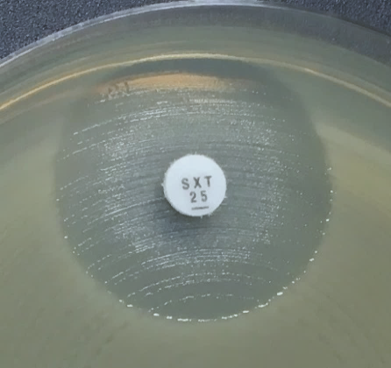
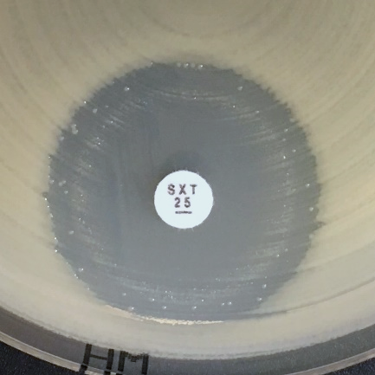
a)
b)
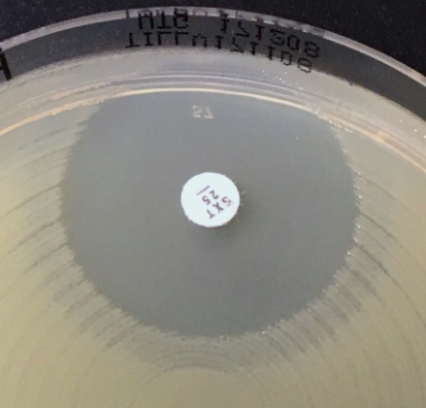
c)

Варианты зон подавления роста при определении чувствительности Aeromonas spp. к триметоприму-сульфаметоксазолу.
a-c) Измерять диаметр по четкому краю зоны подавления роста. Вуалеобразный рост или рост внутри зоны подавления роста не учитывается.

